TC01
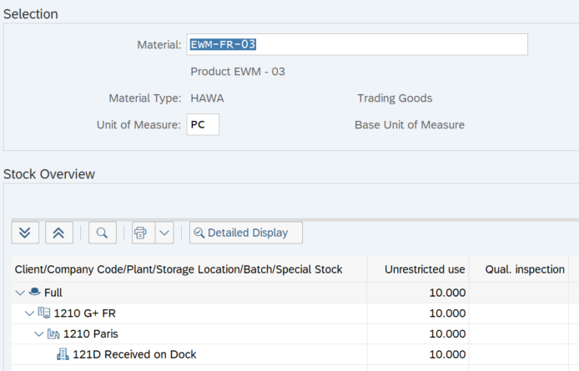
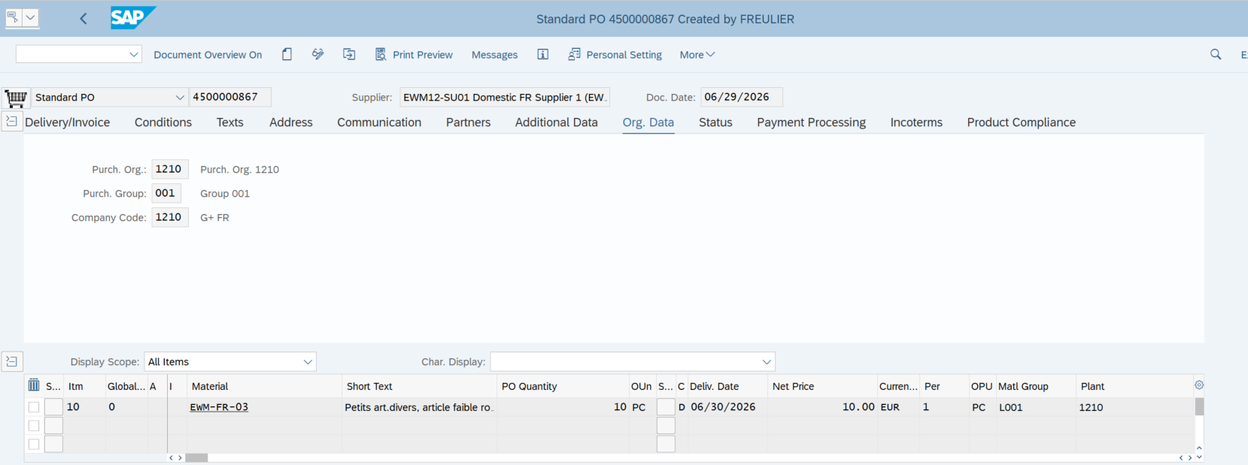
Étape | Action réalisée | Résultat obtenu
1 | Créer une commande d’achat dans ME21N pour 10 pièces de EWM-FR-03 | La Purchase Order 4500000867 est créée | Créer une commande d’achat dans ME21N pour 10 pièces de EWM-FR-03
2 | Créer l’Inbound Delivery dans VL31N | L’Inbound Delivery ERP 180000557 est créée et transmise à EWM
3 | Ouvrir /SCWM/PRDI | L’Inbound Delivery EWM 1177 est disponible
4 | Exécuter In Yard, Unloading et Goods Receipt | Les statuts Unloading et Goods Receipt passent à Completed
5 | Contrôler le stock après le Goods Receipt | Le stock apparaît en staging area Y910 / GR-YDI1
6 | Créer la Warehouse Task et la Warehouse Order de putaway | Une WT 100001865 et une WO 2001656 sont créées
7 | Contrôler la WT | Source : Y910 / GR-YDI1 ; destination : Y970 / 970.00.00
8 | Confirmer la WT ou la WO | La tâche passe à Confirmed | L’Inbound Delivery EWM 1177 est disponible
9 | Contrôler le stock dans /SCWM/MON | Le stock est présent dans Y970 / 970.00.00
10 | Contrôler le stock dans MMBE | Les 10 pièces apparaissent en unrestricted use

La Purchase Order 4500000867 et l’Inbound Delivery 180000557 ont été créées. L’Inbound Delivery EWM 1177 a été générée automatiquement. Après le Goods Receipt, le stock est apparu dans la staging area Y910 / GR-YDI1. La Warehouse Order 2001656 et la Warehouse Task associée ont été créées avec une destination Y970 / 970.00.00. Après confirmation, les 10 pièces sont présentes dans l’emplacement final et visibles en unrestricted use dans l’ERP.

 |  |  | Exécuter In Yard, Unloading et Goods Receipt
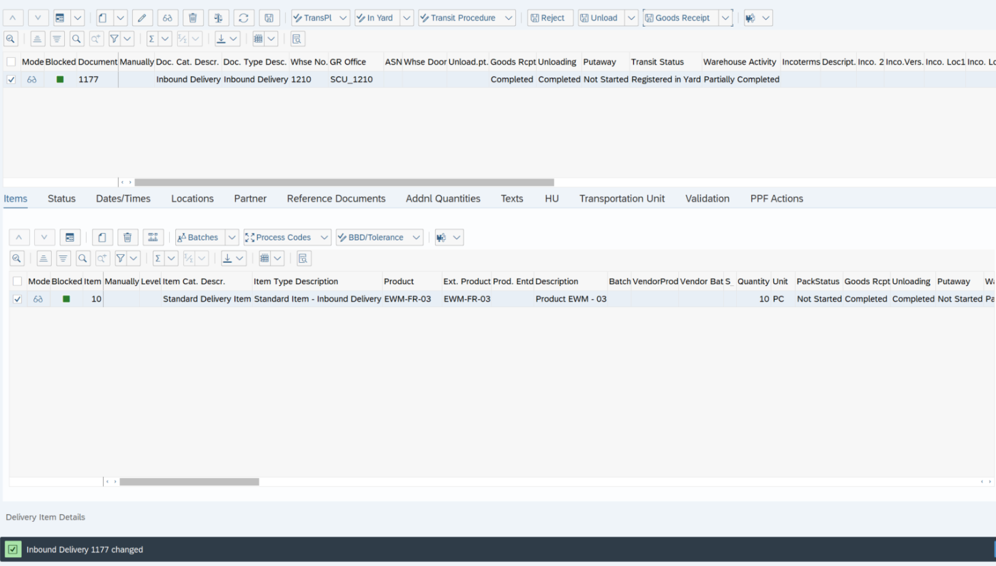

 |  |  | Le stock apparaît en staging area Y910 / GR-YDI1

 |  |  | Une WT 100001865 et une WO 2001656 sont créées

 |  |  | La WT confirmé le stock passe en Y970 / 970.00.00

 |  |  | Les 10 pièces apparaissent en unrestricted use

TC02
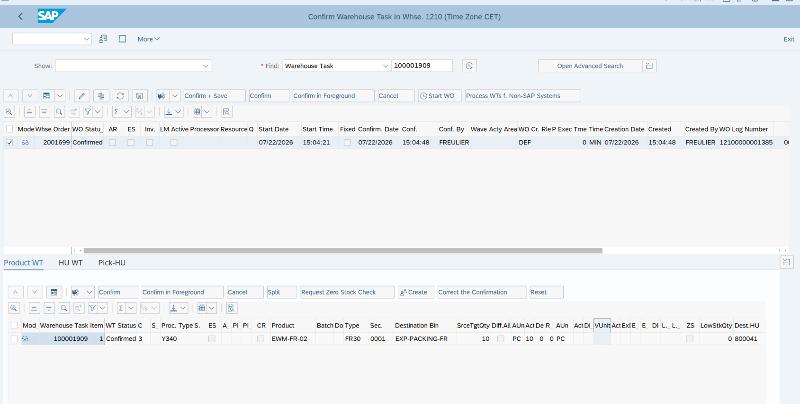
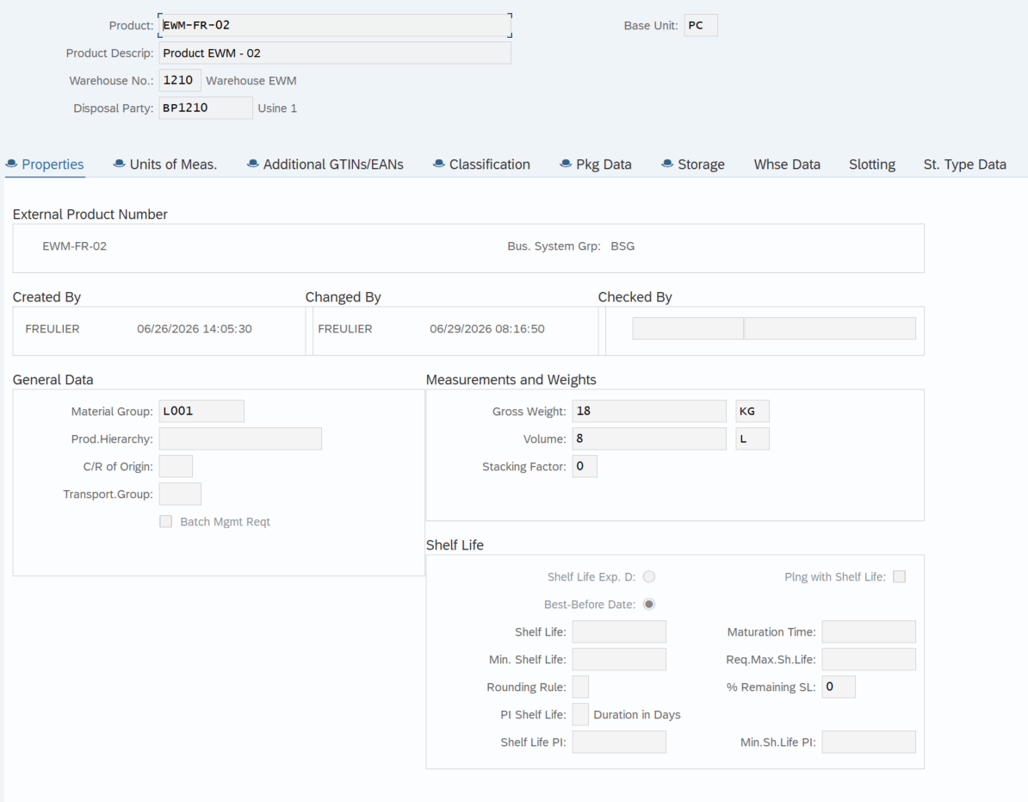
Étape | Action réalisée | Résultat obtenu
1 | Vérification du Warehouse Product EWM-FR-02 | Le produit existe dans le warehouse 1210 avec la Disposal Party BP1210 | Le produit existe dans le warehouse 1210 avec la Disposal Party BP1210
2 | Vérification de la Packaging Specification 10000260 | La packspec est active et released pour EWM-FR-02
3 | Réception de 50 PC de EWM-FR-02 | Les 50 pièces sont disponibles en stock F1 dans Y910 / GR-YDI1
4 | Création d’une Product Warehouse Task avec le WPT 3030 – Transfer | Une WT de transfert interne a été créée pour déplacer 10 pièces
5 | Confirmation de la Warehouse Task | 10 PC ont été transférées vers FR30 / EXP-PACKING-FR et 40 PC sont restées dans Y910 / GR-YDI1
6 | Ouverture du poste de packing avec le Work Center FRVP | Le Work Center Express Packing a chargé le stock présent dans EXP-PACKING-FR
7 | Création d’une Handling Unit avec le packaging material EWMS4-STOCON00 | La HU 800040 a été créée dans EXP-PACKING-FR
8 | Packing du produit dans la HU | Les 10 PC de EWM-FR-02 ont été emballées dans la HU 800040
Repacking du produit dans nouvelle HU
9 | Repacking du produit dans nouvelle HU | Les 10 PC de EWM-FR-02 ont été réemballées dans la HU 800041

Le Warehouse Product EWM-FR-02 a été vérifié dans le warehouse 1210, ainsi que la Packaging Specification 10000260, active pour le packaging material EWMS4-STOCON00. Après réception de 50 pièces, une Warehouse Task de transfert interne utilisant le WPT 3030 a permis de déplacer 10 pièces de Y910 / GR-YDI1 vers FR30 / EXP-PACKING-FR. Au Work Center FRVP, une HU 800040 a été créée et les 10 pièces y ont été emballées. Le stock a ensuite été repacké dans une nouvelle HU 800041 avec le WPT de repacking Y340. Le fonctionnement du packing et du repacking au Work Center FRVP est donc validé.

 |  |  | La packspec est active et released pour EWM-FR-02
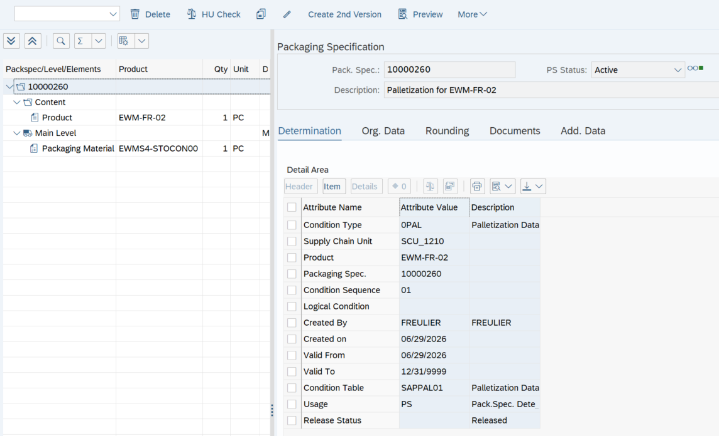

 |  |  | Réception de 50 pièces, disponibles en stock F1 dans Y910 / GR-YDI1

 |  |  | Création d'un WT pour transférer 10 pcs vers FR30 / EXP-PACKING-FR les 40pcs restantes reste en Y910 / GR-YDI1

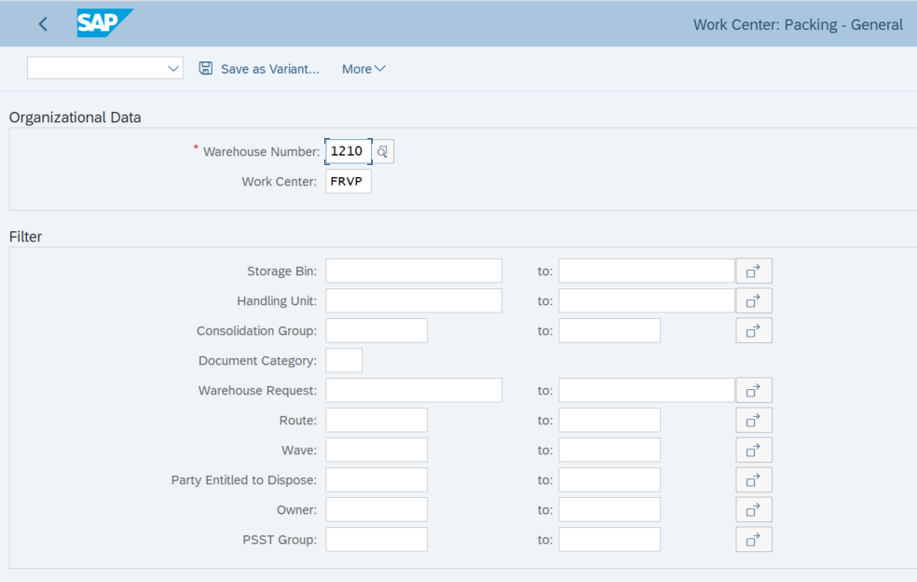
 |  |  | Ouverture du poste de packing avec le Work Center FRVP

 |  |  | Le Work Center Express Packing a chargé le stock présent dans EXP-PACKING-FR
 |  |  | Création d’une Handling Unit 800040 avec le packaging material EWMS4-STOCON00

 |  |  | Repacking du produit dans nouvelle HU 800041 avec le WPT de repacking Y340

TC03
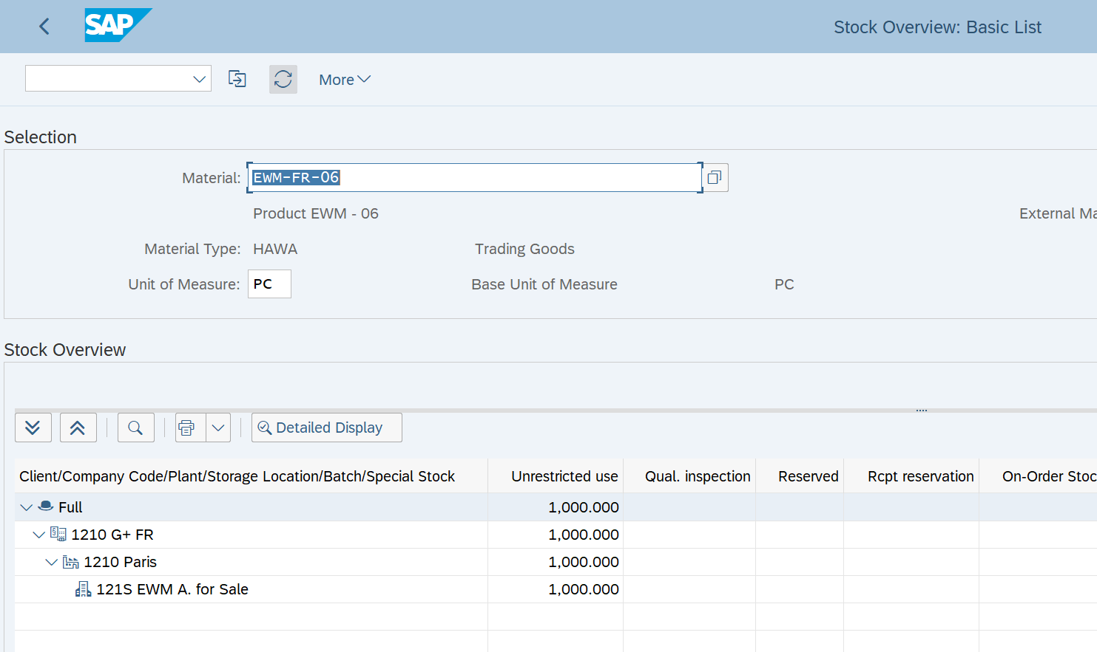
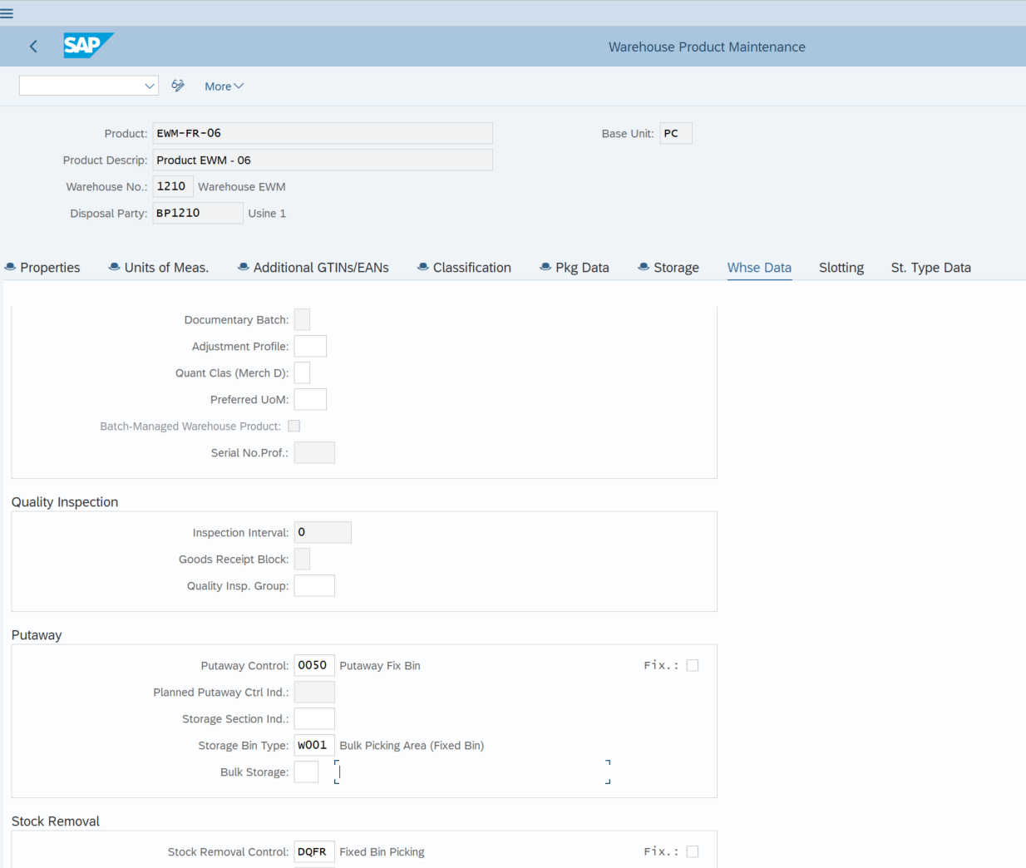
Étape | Action réalisée | Résultat obtenu | Création du Warehouse Product EWM-FR-06 dans le warehouse 1210 et extension aux Storage Locations 121D et 121S
1 | Création du Warehouse Product EWM-FR-06 dans le warehouse 1210 et extension aux Storage Locations 121D et 121S | Le produit est disponible pour le flux de réception ERP–EWM
2 | Affectation des données EWM et des deux fixed bins 01-01-200 et 01-01-201 | Le produit est correctement préparé pour le putaway final
3 | Création d’une Purchase Order de 1 000 PC dans ME21N avec la Storage Location 121D | La commande d’achat 4500000875 est créée et le stock apparaît en On-Order Stock dans 121D
4 | Création de l’Inbound Delivery dans VL31N | L’Inbound Delivery ERP 180000564 est créée et transmise à EWM
5 | Vérification dans /SCWM/PRDI | L’Inbound Delivery EWM 1188 est créée automatiquement
6 | Exécution des étapes In Yard, Unloading et Goods Receipt | Les statuts de réception passent à Completed
7 | Contrôle du stock après le Goods Receipt | Les 1 000 PC sont visibles en unrestricted use dans 121D / ROD / F1 et dans la staging area EWM Y910 / GR-YDI1
8 | Création de la Warehouse Task et de la Warehouse Order de putaway | La WT 100001877 et la WO 2001668 sont créées ; SAP propose le fixed bin 01-01-200
9 | Confirmation de la WT et de la WO dans /SCWM/TO_CONF | Le putaway est confirmé et la marchandise est rangée dans le fixed bin
10 | Contrôle du stock final dans EWM et dans MMBE | Les 1 000 PC basculent en 121S / AFS / F2 et deviennent disponibles pour le flux de vente

Le test a confirmé le bon fonctionnement de l’intégration ERP–EWM : l’Inbound Delivery a été créée automatiquement dans EWM, le stock a été réceptionné en 121D / F1, puis la création et la confirmation de la Warehouse Task de putaway ont permis son transfert vers le fixed bin 01-01-200 et sa bascule en 121S / F2, rendant les 1 000 pièces disponibles pour le flux de vente. |  |  | Affectation des données EWM et des deux fixed bins 01-01-200 et 01-01-201

 |  |  | Création d’une Purchase Order de 1 000 PC dans ME21N avec la Storage Location 121D puis création de l’Inbound Delivery dans VL31N -> L’Inbound Delivery EWM 1188 est créée automatiquement

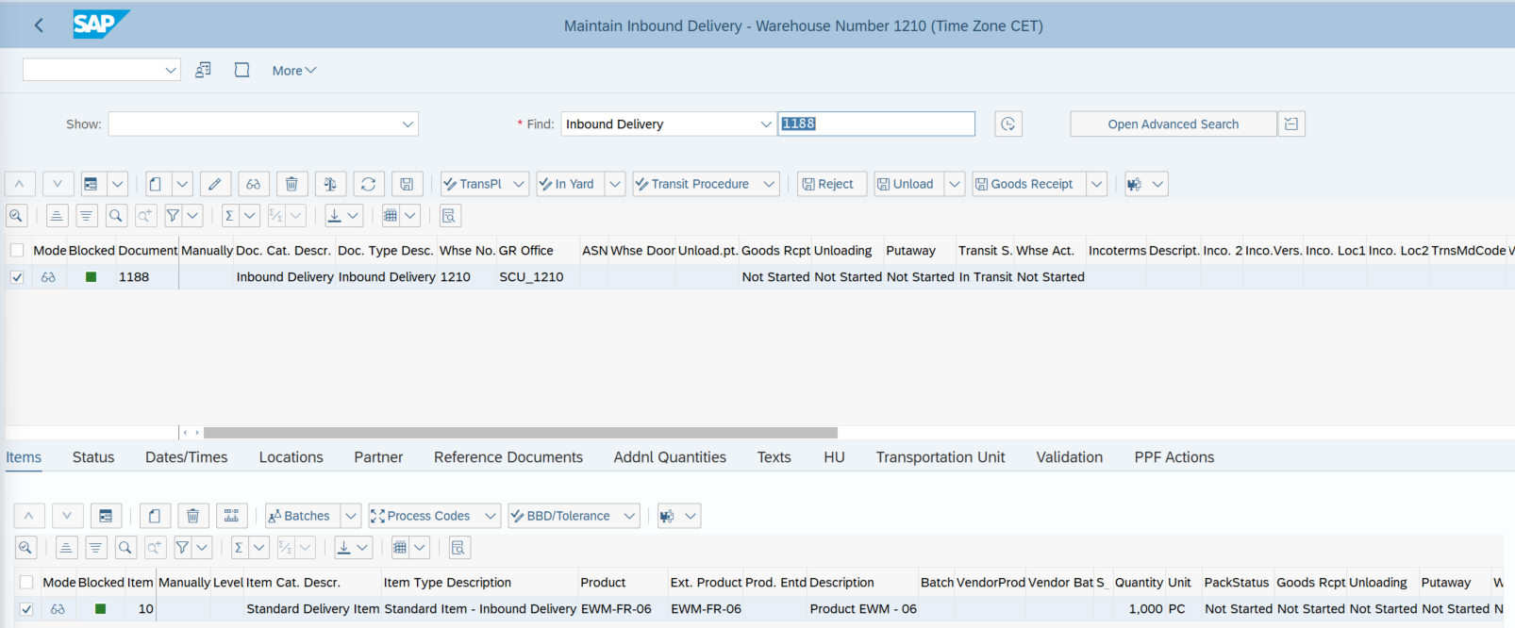

 |  |  | Les 1000pcs sont visibles en On Order Stock
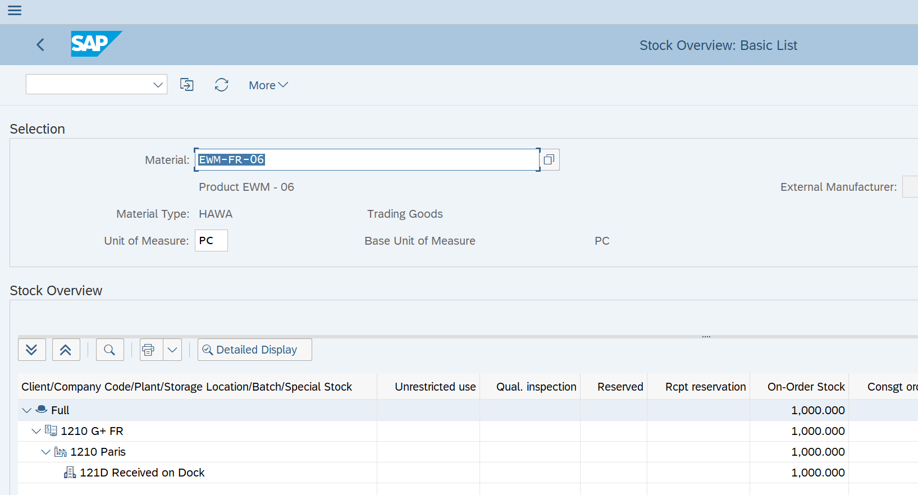

 |  |  | Exécution des étapes In Yard, Unloading et Goods Receipt, les 1 000 PC sont visibles en unrestricted use dans 121D / ROD / F1 et dans la staging area EWM Y910 / GR-YDI1
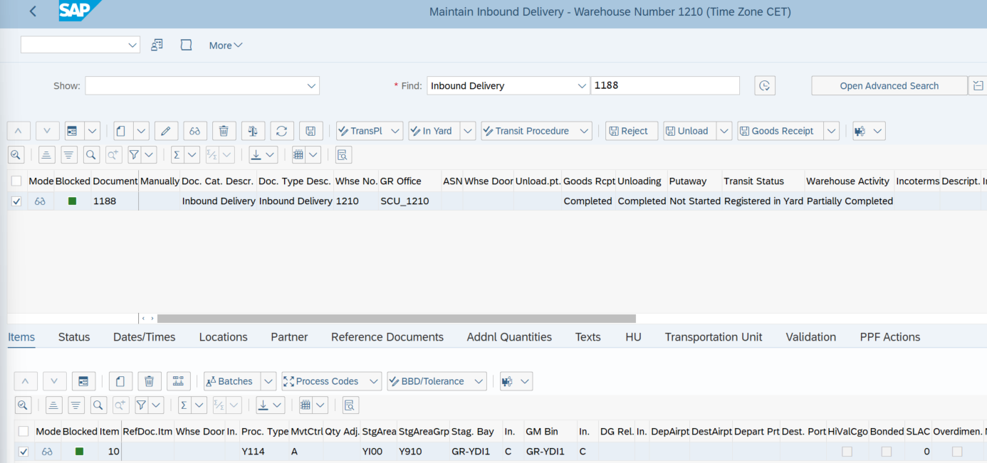

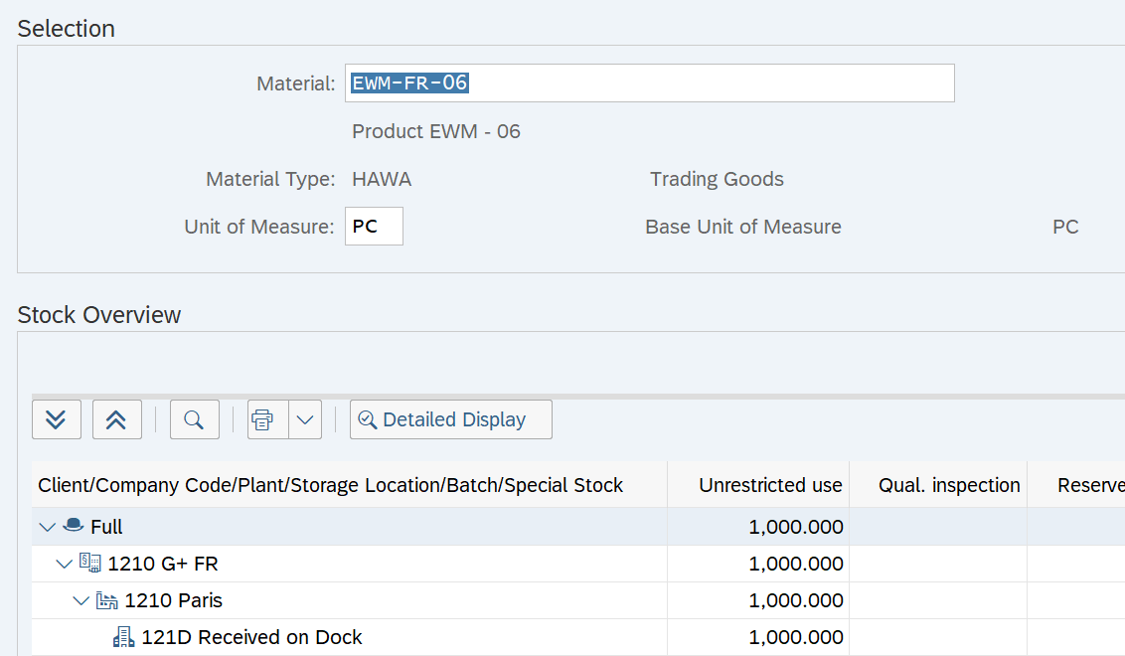

 |  |  | La WT 100001877 et la WO 2001668 sont créées ; SAP propose le fixed bin 01-01-200

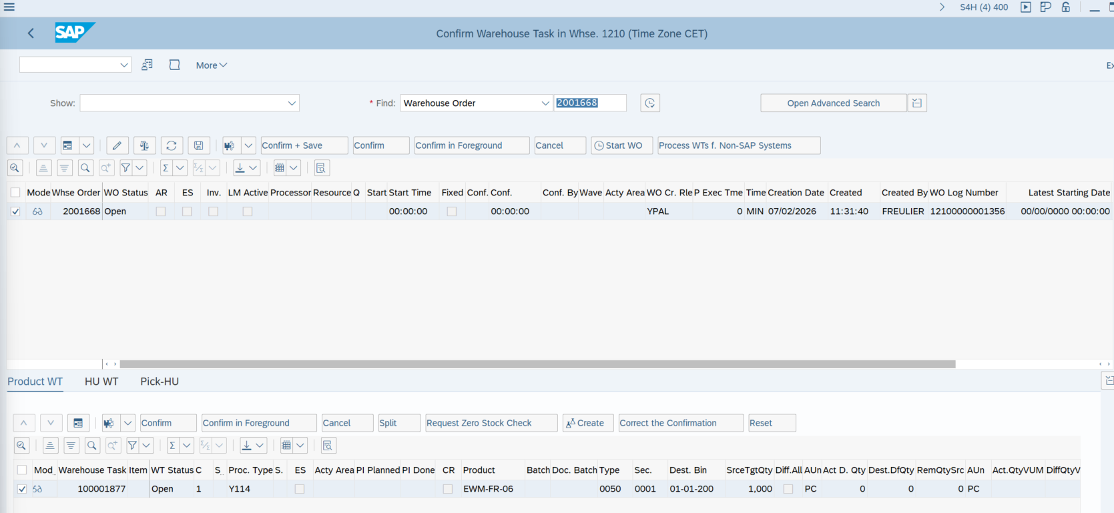

 |  |  | Le putaway est confirmé et la marchandise est rangée dans le fixed bin 01-01-200

 |  |  | Les 1 000 PC basculent en 121S / AFS / F2 et deviennent disponibles pour le flux de vente

TC04
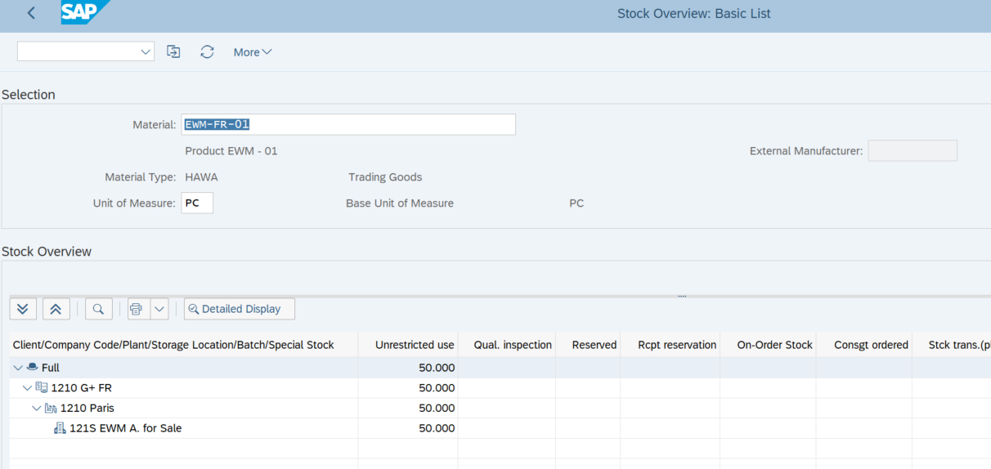
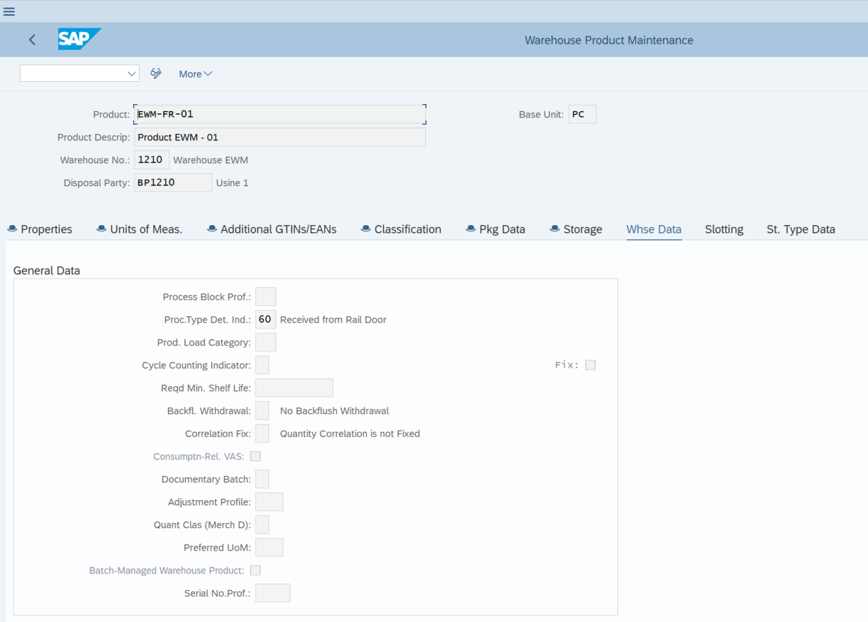
Étape | Action réalisée | Résultat obtenu
1 | Vérifier dans /SCWM/MAT1 que EWM-FR-01 possède l’indicateur 60 | L’indicateur Received from Rail Door est présent | L’indicateur 60 "Received from Rail Door" est présent dans le WP EWM-FR-01
2 | Créer une PO dans ME21N pour EWM-FR-01, par exemple 50 pièces, avec la Storage Location 121D | La commande d’achat 4500000902 est créée
3 | Créer l’Inbound Delivery dans VL31N | La livraison ERP 180000586 est créée et transmise à EWM
4 | Ouvrir /SCWM/PRDI | L’Inbound Delivery EWM 1218 est créée automatiquement
5 | Contrôler le WPT sur l’item de livraison | Le WPT FRRD est déterminé automatiquement grâce à l’indicateur 60
6 | Exécuter In Yard, Unloading et Goods Receipt | Les statuts passent à Completed
7 | Contrôler le stock dans /SCWM/MON | Le stock est présent dans FR60 / RAIL-DOOR-FR et côté ERP en 121D / F1
8 | Créer la Warehouse Task et la Warehouse Order de putaway | Une WT/WO est créée depuis FR60 / RAIL-DOOR-FR
9 | Contrôler la WT avant confirmation | WPT FRRD, source FR60 / RAIL-DOOR-FR, destination proposée par la stratégie de putaway
10 | Confirmer la WT/WO dans /SCWM/TO_CONF | La marchandise est déplacée vers l’emplacement final
11 | Contrôler le stock dans /SCWM/MON et MMBE | Le stock est rangé en EWM et bascule en 121S / F2 côté ERP

Le test a confirmé la détermination du WPT FRRD pour la réception de EWM-FR-01 par rail, avec une source FR60 / RAIL-DOOR-FR et une destination déterminée dans FR10. Après extension du produit à la Storage Location 121S et retraitement de la queue en erreur, les 50 pièces ont été correctement mises à jour en 121S dans l’ERP.

 |  |  | Création d'un PO de 50pcs
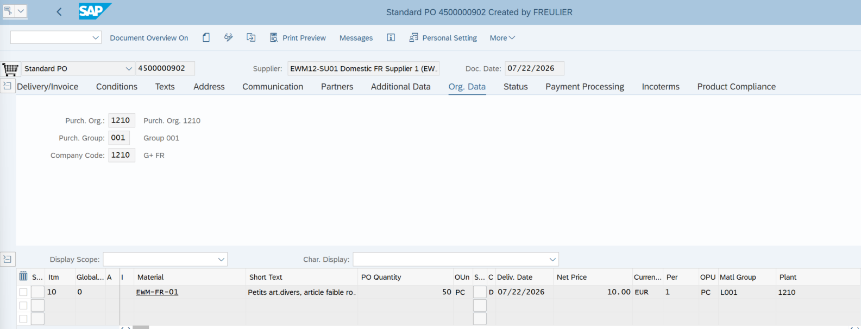

 |  |  | Création de l'Inbound Delivery ERP
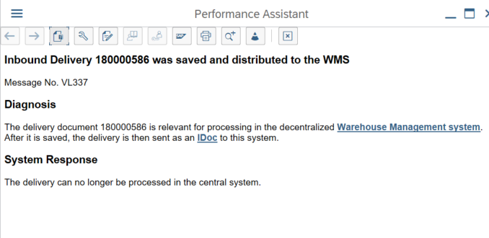

 |  |  | Création de l'Inbound delivery EWM
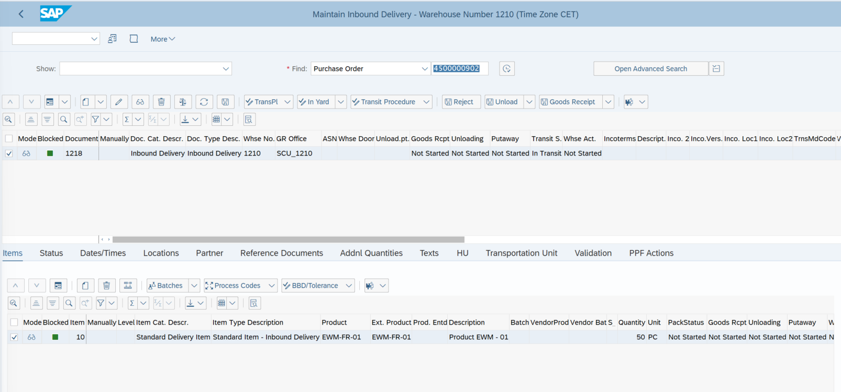

 |  |  | Le WPT FRRD est déterminé automatiquement grâce à l’indicateur 60
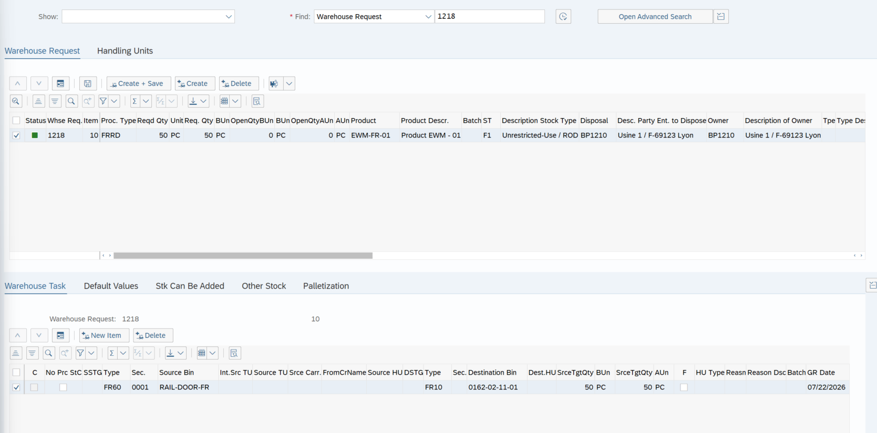

 |  |  | Une WT/WO est créée depuis FR60 / RAIL-DOOR-FR
 |  |  | WPT FRRD, source FR60 / RAIL-DOOR-FR, destination proposée par la stratégie de putaway
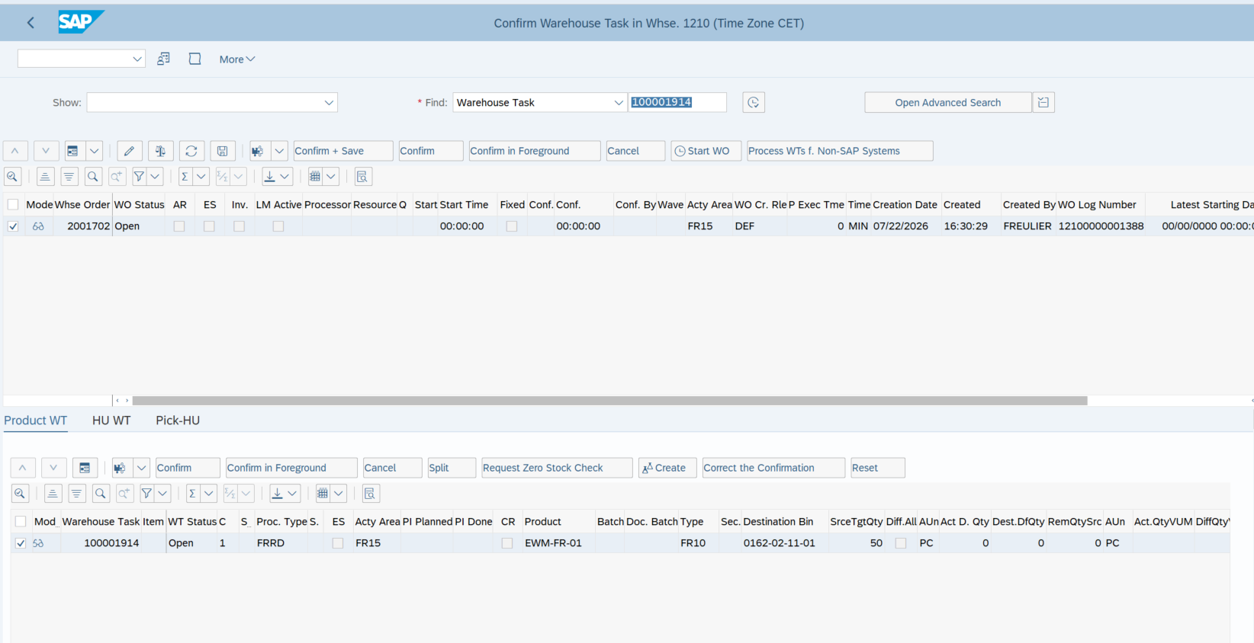

 |  |  | Confirmation de la WT/WO, la marchandise est déplacée vers l’emplacement final

 |  |  | Le stock est rangé en EWM et bascule en 121S / F2 côté ERP

TC05
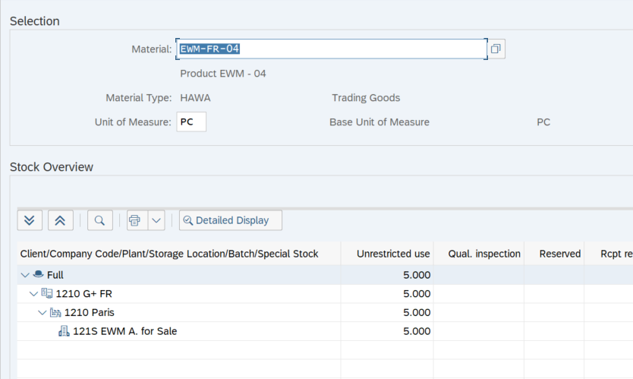
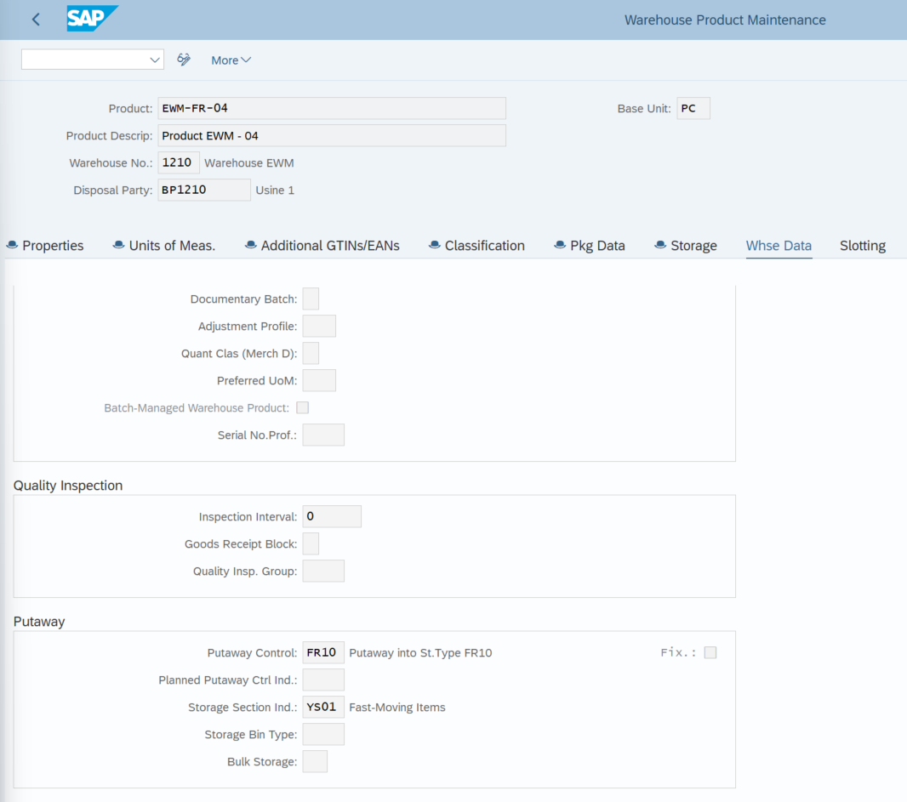
Étape | Action réalisée | Résultat obtenu
1 | Vérification du Warehouse Product EWM-FR-04 dans /SCWM/MAT1 | Le produit possède le Putaway Control Indicator FR10 et le Storage Section Indicator YS01 | Vérification du Warehouse Product EWM-FR-04, le produit possède le Putaway Control Indicator FR10 et le Storage Section Indicator YS01
2 | Création d’une Purchase Order de 5 PC dans ME21N | La PO 4500000868 a été créée
3 | Création de l’Inbound Delivery dans VL31N | L’Inbound Delivery ERP 180000558 a été créée
4 | Vérification de la livraison dans /SCWM/PRDI | L’Inbound Delivery EWM 1178 a été générée automatiquement
5 | Exécution des étapes In Yard, Unloading et Goods Receipt | Les statuts de réception sont passés à Completed et le stock a été réceptionné en staging area
6 | Création de la Warehouse Task et de la Warehouse Order de putaway | La WT 100001866 et la WO 2001657 ont été créées
7 | Contrôle de la destination proposée par SAP | La stratégie FR10 a déterminé le Storage Type FR10, la Storage Section 0001 correspondant à YS01, et la bin vide 0162-01-01-01
8 | Confirmation de la WT/WO dans /SCWM/TO_CONF | La WT 100001866 et la WO 2001657 ont été confirmées
9 | Vérification du stock final dans /SCWM/MON | Les 5 PC sont stockées dans FR10 / 0001 / 0162-01-01-01
10 | Vérification du stock dans MMBE | Les 5 PC sont disponibles en unrestricted use dans la Storage Location 121S

Le test a confirmé que l’indicateur de putaway FR10 et l’indicateur de section YS01 ont permis de déterminer automatiquement le Storage Type FR10, la Storage Section 0001 et la bin 0162-01-01-01 ; après confirmation de la WT/WO, les 5 pièces ont été correctement rangées et basculées en 121S dans l’ERP.

 |  |  | Création d’une Purchase Order de 5 PC, Création de l’Inbound Delivery ERP -> L’Inbound Delivery EWM 1178 a été générée automatiquement

 |  |  | Exécution des étapes In Yard, Unloading et Goods Receipt
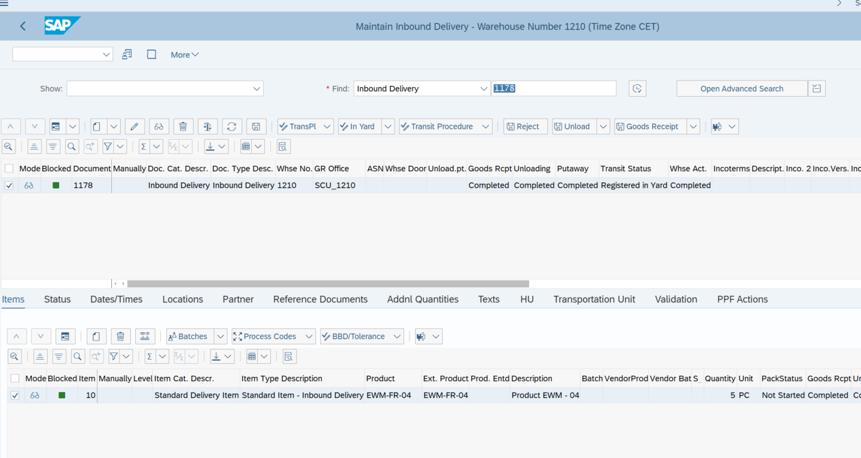

 |  |  | Création de la Warehouse Task et de la Warehouse Order de putaway

 |  |  | La stratégie FR10 a déterminé le Storage Type FR10, la Storage Section 0001 correspondant à YS01, et la bin vide 0162-01-01-01

 |  |  | La WT 100001866 et la WO 2001657 ont été confirmées, Les 5 PC sont stockées dans FR10 / 0001 / 0162-01-01-01

 |  |  | Les 5 PC sont disponibles en unrestricted use dans la Storage Location 121S

TC06
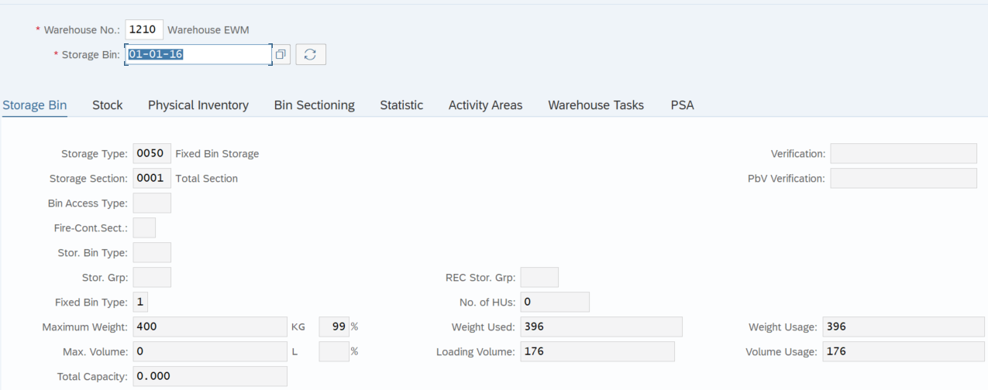
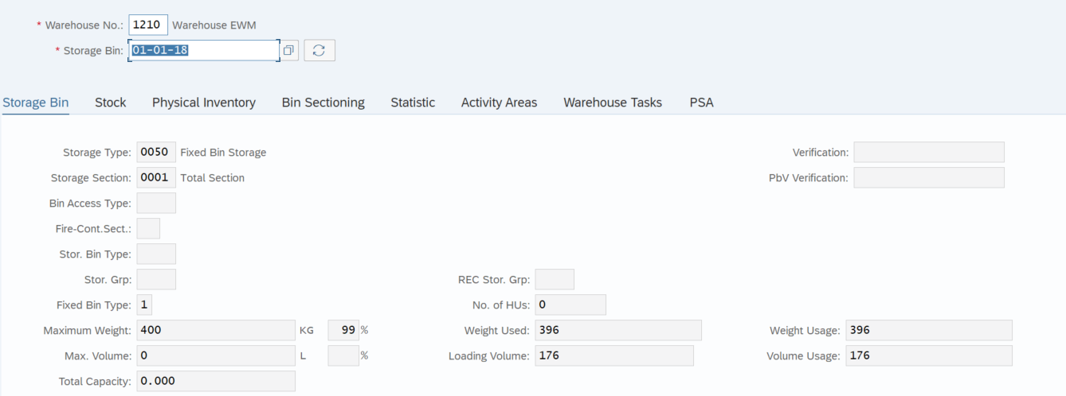
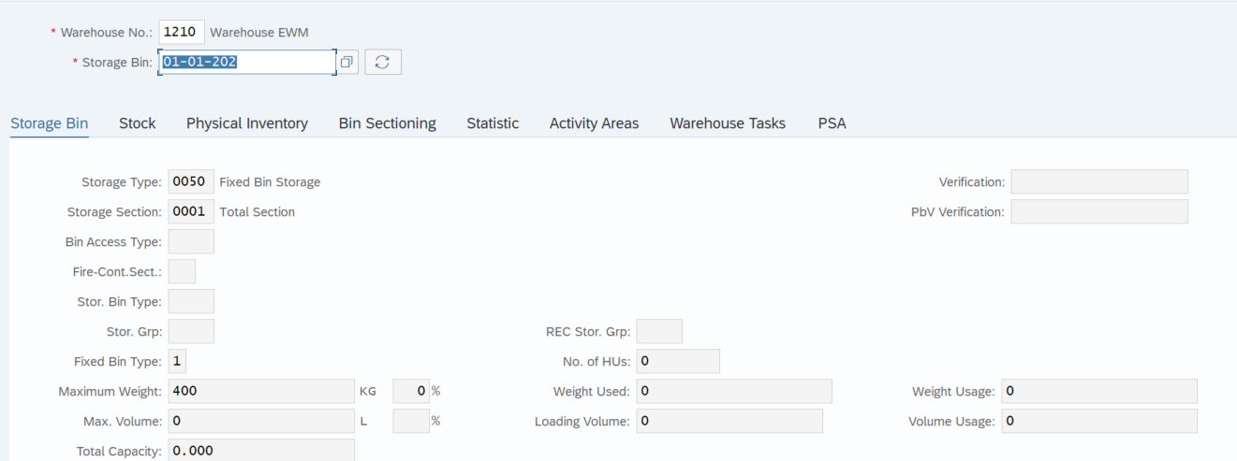
Étape | Action réalisée | Résultat obtenu
1 | Vérification du Warehouse Product EWM-FR-05 dans /SCWM/MAT1 | Le produit possède le Putaway Control Indicator 0050, un maximum de 3 bins et les fixed bins 01-01-16 , 01-01-18 , 01-01-202 | Vérification du Warehouse Product EWM-FR-05
2 | Vérification du contrôle de capacité des fixed bins dans /SCWM/LS02 | Une capacité maximale de 400 kg est paramétrée sur les bins 01-01-16, 01-01-18 et 01-01-202 | Le produit possède le Putaway Control Indicator 0050, un maximum de 3 bins et les fixed bins
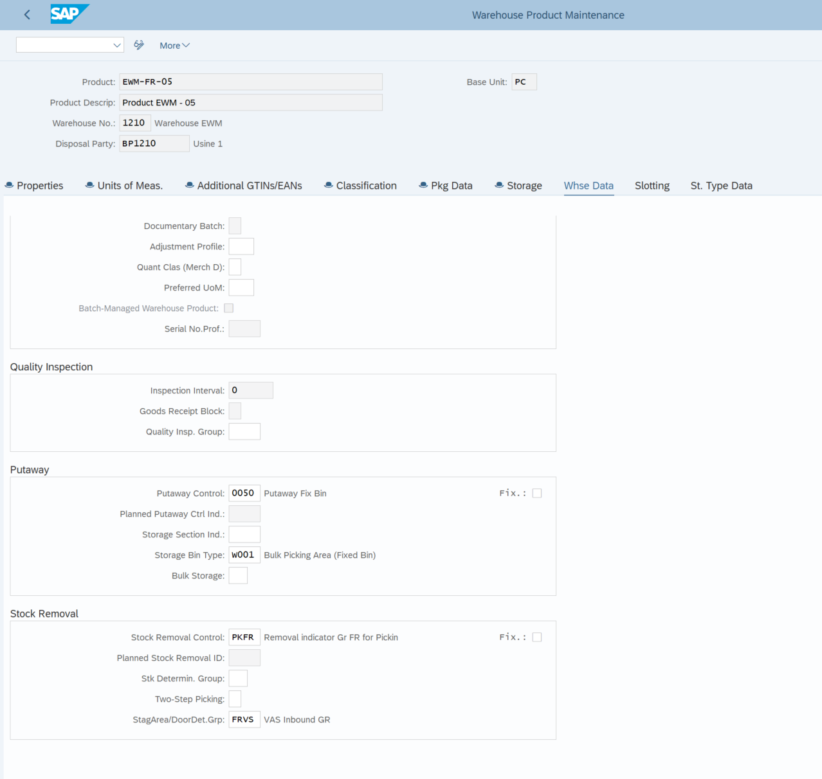
3 | Exécution d’une première réception de EWM-FR-05 | Réception de 20pcs (360kgs), SAP a déterminé le Storage Type 0050 et le fixed bin 01-01-16 | 01-01-16 , 01-01-18 , 01-01-202
4 | Confirmation de la WT 100001869 et de la WO 2001660 | Le stock a été rangé dans 0050 / 0001 / 01-01-16 et basculé dans la Storage Location 121S
5 | Vérification du stock et du poids actuellement présents dans 01-01-16 et 01-01-18 | Quantité et poids constatés : 360kgs en 01-01-16 (Capacité restante : 40kgs) et 0kg dans les bins 01-01-18 et 01-01-202 (Capacité restante : 400kgs)
6 | Vérification du poids brut unitaire de EWM-FR-05 et calcul d’une quantité permettant de dépasser la capacité restante du premier bin | Reception de 24pcs(432kgs)
7 | Création d’une Purchase Order et d’une Inbound Delivery pour la quantité de test | PO et d’Inbound Delivery créées
8 | Exécution des étapes In Yard, Unloading et Goods Receipt | Le stock est réceptionné dans la staging area
9 | Création de la WT/WO de putaway et contrôle de la destination proposée avant confirmation | SAP ne dépasse pas la capacité de 400 kg du bin 01-01-16 et répartit la quantité entre les deux bins : 2 pcs sur 01-01-16 et 22pcs sur 01-01-18
10 | Confirmation de la WT/WO et contrôle du stock final dans /SCWM/MON | Le stock est rangé dans les fixed bins déterminés et le poids de chaque bin reste inférieur à 400 kg

Le test n°6 est concluant : SAP EWM a correctement appliqué la stratégie de fixed bins et le contrôle de capacité de 400 kg en répartissant automatiquement les 24 pièces entre les bins 01-01-16 et 01-01-18, portant chacun à 22 pièces en stock disponible F2.

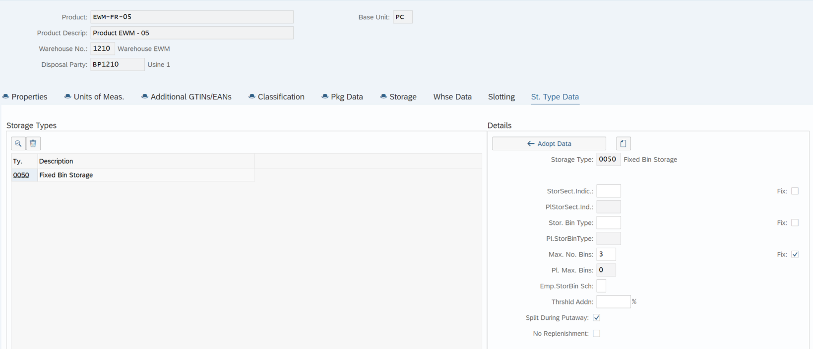

 |  |  | Vérification du contrôle de capacité des fixed bins, une capacité maximale de 400 kg est paramétrée
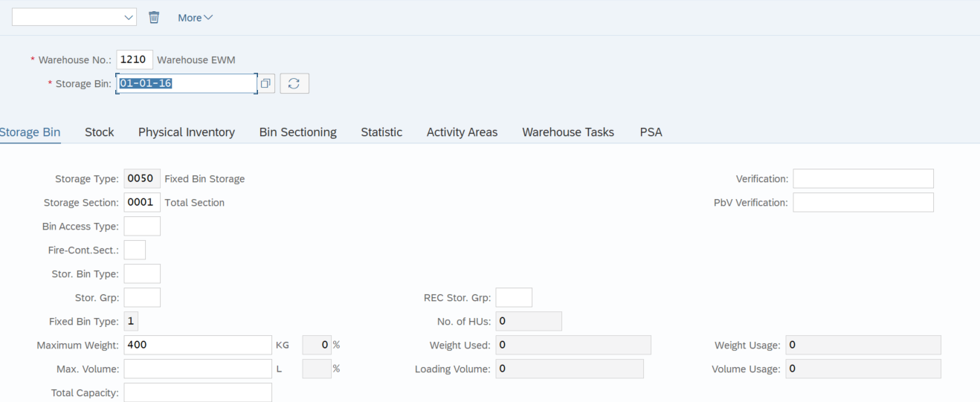
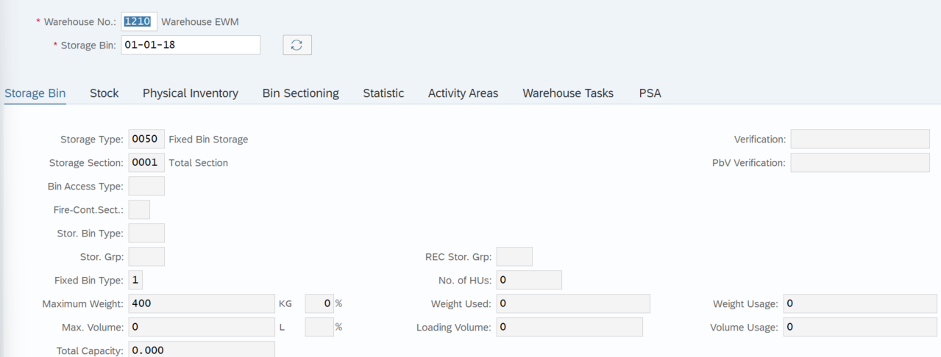
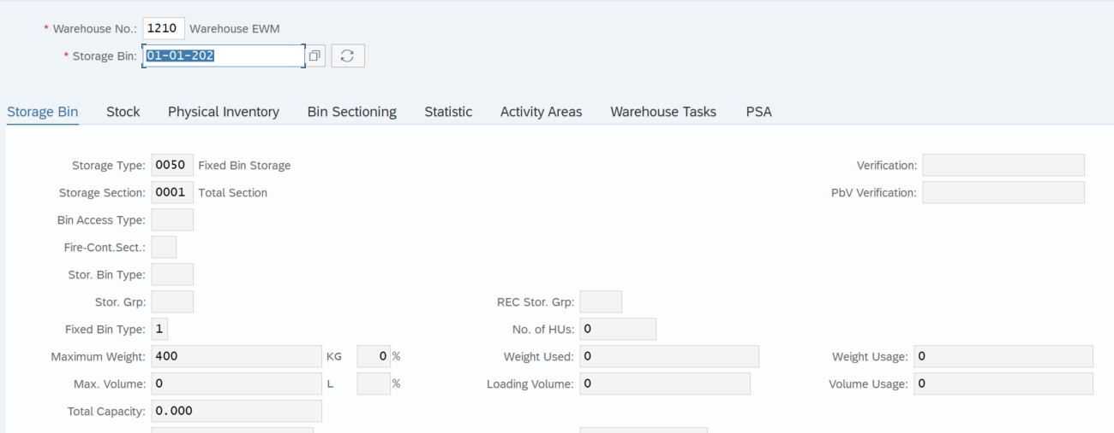

 |  |  | Exécution d’une première réception de 20pcs (360kgs) de EWM-FR-05
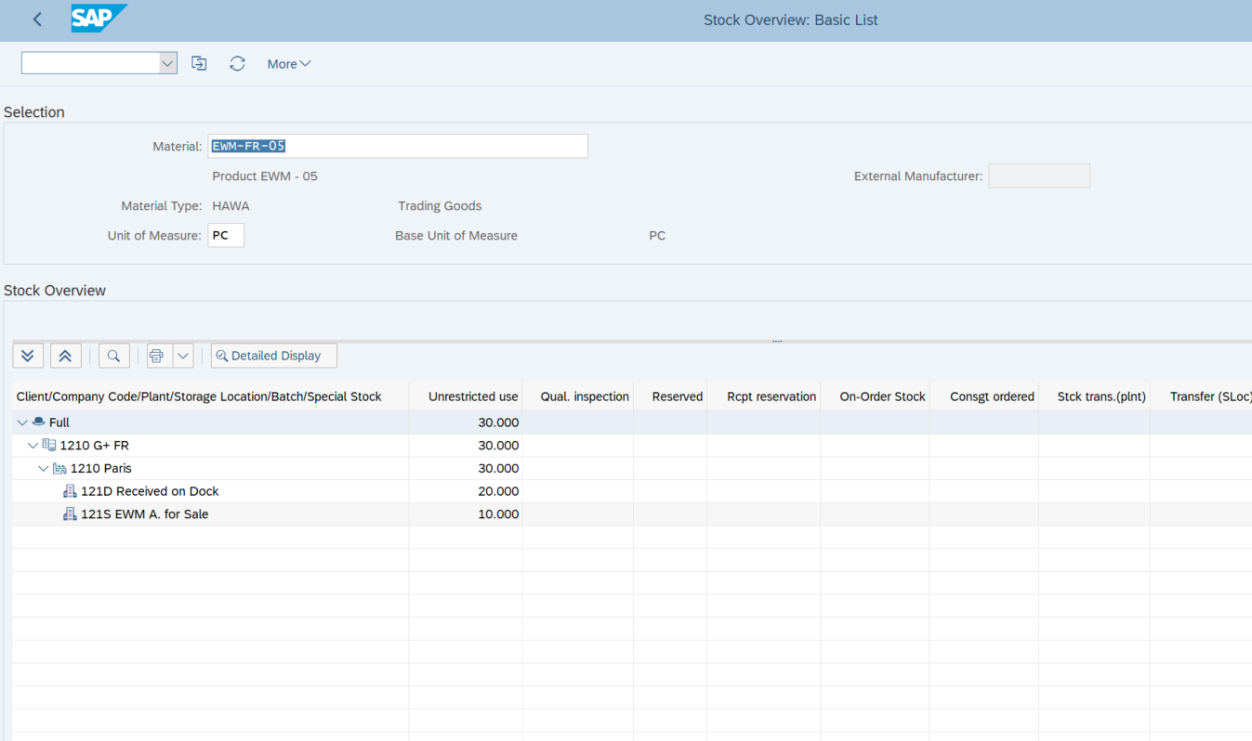

 |  |  | Le stock a été rangé dans 0050 / 0001 / 01-01-16 et basculé dans la Storage Location 121S
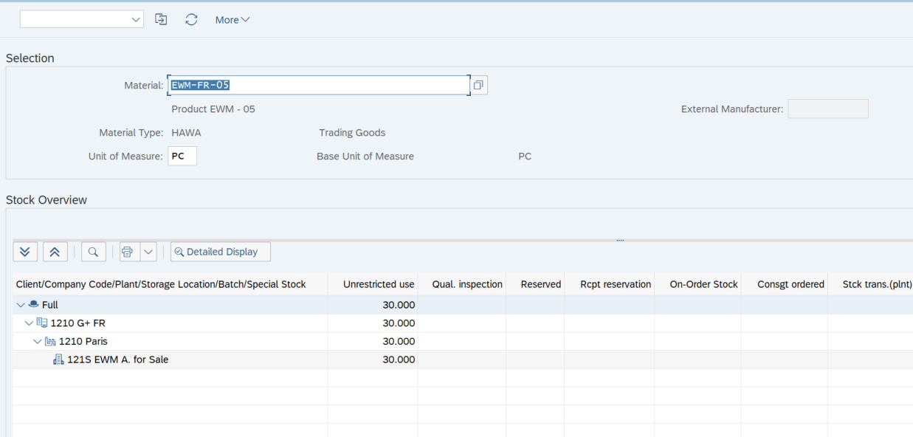

 |  |  | Reception de 24pcs(432kgs)
 |  |  | Pour ne pas dépasser les 400kgs, SAP répartit la quantité entre les deux bins : 2 pcs sur 01-01-16 et 22pcs sur 01-01-18

 |  |  | Le stock est rangé dans les fixed bins déterminés et en 121S côté ERP
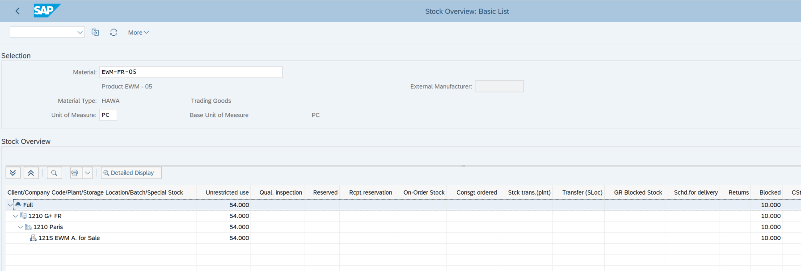

 |  |  | le poids de chaque fixed bins reste inférieur à 400kgs

TC07
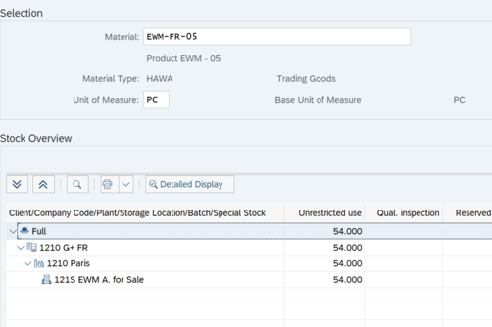
Étape | Action réalisée | Résultat obtenu
1 | Contrôle du stock disponible pour EWM-FR-05 dans le storage type 0050. | Stock disponible en F2 dans les fixed bins 01-01-16 et 01-01-18. Prérequis validé. | Contrôle du stock disponible pour EWM-FR-05 dans le storage type 0050.
2 | Vérifier la Storage Type Search Sequence PKFR. | La séquence PKFR doit exister pour le prélèvement express.
3 | Vérifier les storage types affectés à la séquence PKFR. | Rang 1 : 0050 ; rang 2 : FR10.
4 | Vérifier le Stock Removal Control Indicator PKFR. | L’indicateur PKFR doit être présent avec la description Removal Indicator Gr FR for Picking.
5 | Vérifier la détermination de la stratégie de prélèvement. | WPT FREP + indicateur PKFR déterminent la séquence PKFR et la Stock Removal Rule RDQT. | Vérifier les storage types affectés à la séquence PKFR.
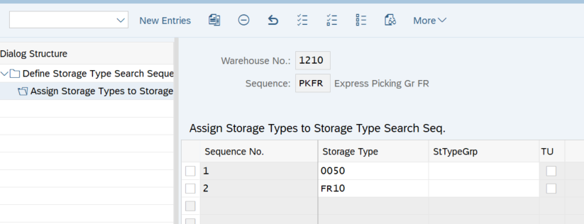
6 | Ouvrir /SCWM/MAT1 et contrôler le warehouse product EWM-FR-05. | Le champ Stock Removal Control doit contenir PKFR.
7 | Créer une Emergency Sales Order dans VA01 : Order Type 1210, Sold-to Party 12100002, article EWM-FR-05, quantité 1 PC. | Numéro de Sales Order :613
8 | Créer l’Outbound Delivery dans VL01N en renseignant la storage location 121S. | Numéro de livraison ERP :80000354 . La livraison doit être transmise à EWM.
9 | Rechercher l’Outbound Delivery Order dans /SCWM/PRDO. | Numéro de document EWM : 1228
10 | Vérifier la création ou l’affectation de la wave, puis la libérer dans /SCWM/WAVE. | Numéro de wave : 4000168 . Une WT et une WO doivent être créées après la libération. | WPT FREP + indicateur PKFR déterminent la séquence PKFR et la Stock Removal Rule RDQT.
11 | Contrôler la Warehouse Task de picking. | WPT attendu : FREP. Source attendue : storage type 0050, fixed bin déterminée par SAP. Destination : FR20 / EXP-AREA-FR.
12 | Confirmer la WT ou la WO dans /SCWM/TO_CONF. | Statut picking passé à Completed dans /SCWM/PRDO.
13 | Exécuter l’action Load dans /SCWM/PRDO. | Statut de chargement terminé.
14 | Exécuter l’action Goods Issue dans /SCWM/PRDO. | Goods Issue terminé et document matériel créé avec le mouvement 601. Outbound delivery 643 | Le champ Stock Removal Control du WP EWM-FR-05 contient bien PKFR
15 | Contrôler le stock dans MMBE, /SCWM/MON et le mouvement dans MB51. | Le stock de EWM-FR-05 doit diminuer de 1 PC en 121S et dans le storage type source. Le mouvement 601 doit être visible. Le support décrit ce flux jusqu’au Goods Issue.

le scénario de Goods Issue Express a permis de vérifier que SAP EWM détermine automatiquement le Warehouse Process Type FREP, applique l’indicateur de stock removal PKFR ainsi que la règle de prélèvement RDQT, sélectionne le stock disponible conformément à la séquence de recherche configurée, puis crée la Warehouse Task de picking avec une destination vers le storage type FR20, dans la zone d’expédition EXP-AREA-FR. Après confirmation de la tâche, le picking est terminé et le stock est prêt pour le chargement puis le Goods Issue.

 |  |  | Création de la Sale Order: 1pc de EWM-FR-05 et de l'Outbound Delivery ERP
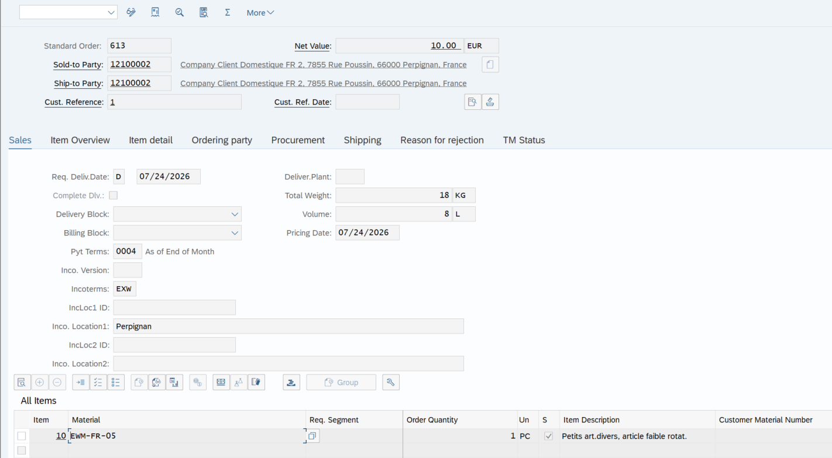

 |  |  | Creation automatique de l'Outbound Delivery EWM

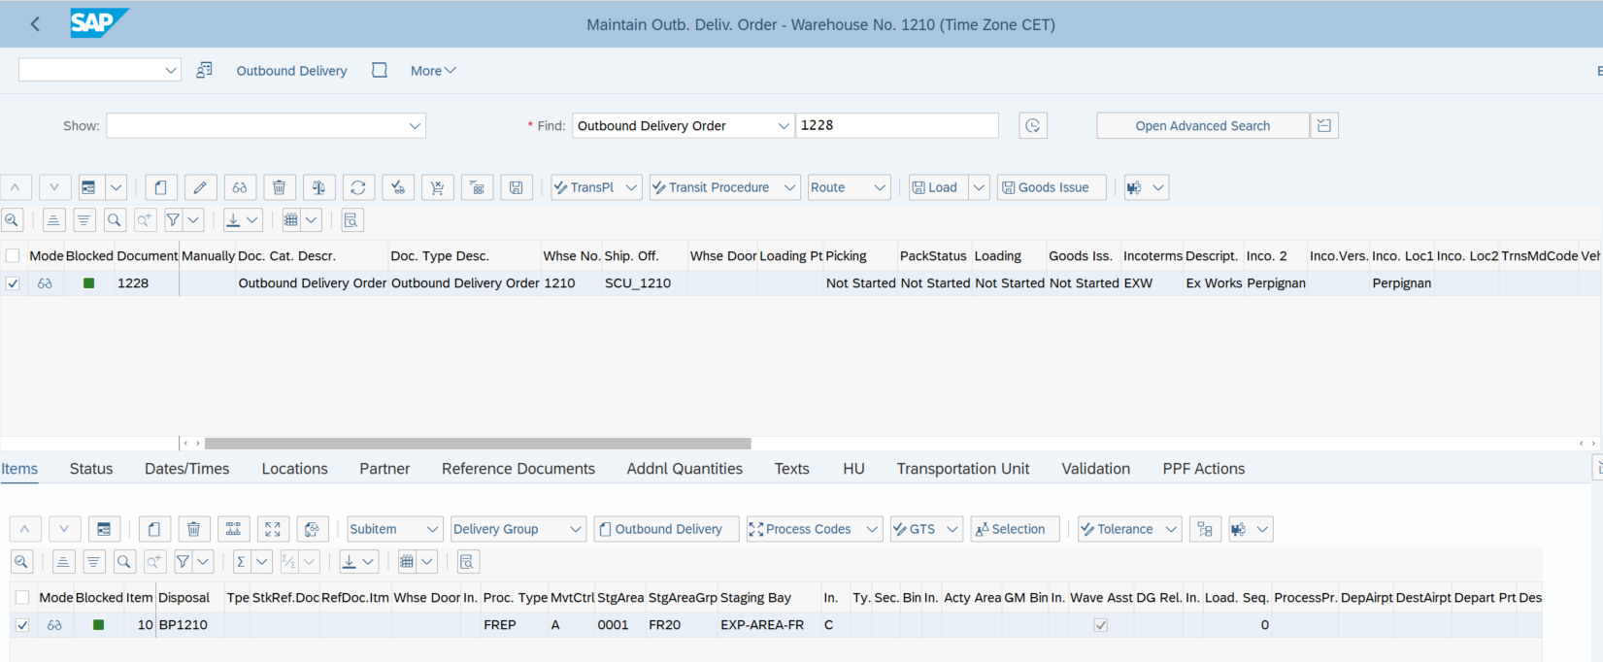

 |  |  | Affectation automatique à une wave
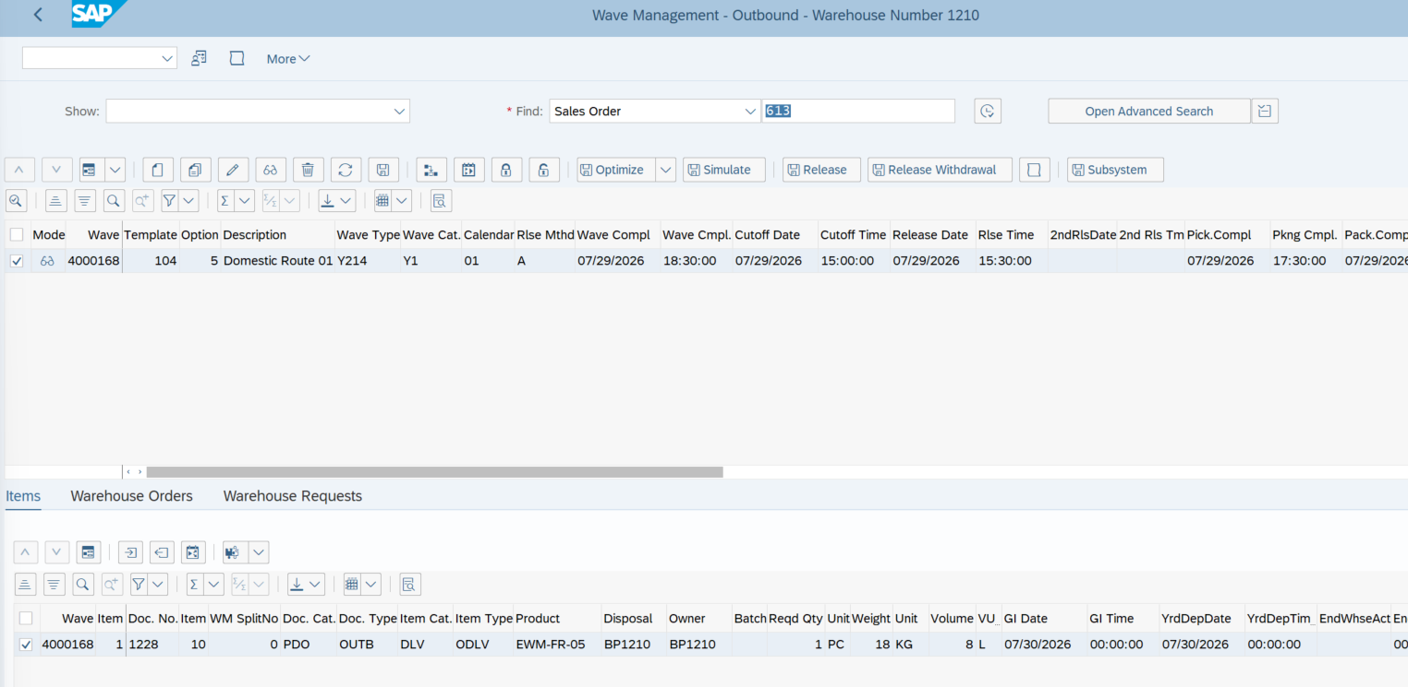

 |  |  | Après release de la wave , une WT de picking est créée avec source fixed bin en 0050 / 01-01-16 et destination FR20 / EXP-AREA-FR

 |  |  | Après confiamtion de WT , 1pc apparait en FR20 / EXP-AREA-FR

 |  |  | Execution des actions Laod et Goods Issue : L'outbound Delivery 643 est créée
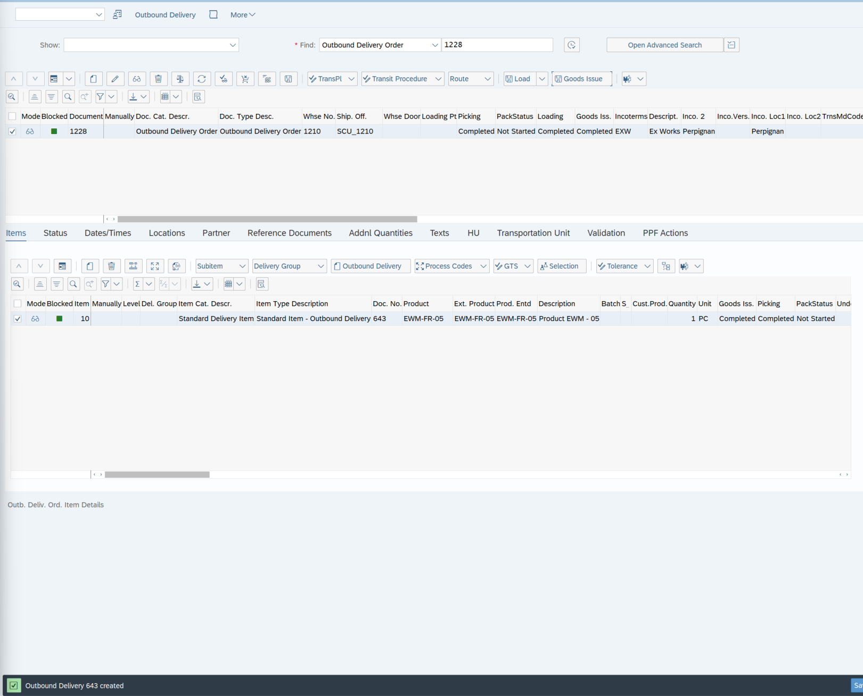

 |  |  | La pièce en stock dans FR20 / EXP-AREA-FR a disparu (la marchandise est expédiée)

 |  |  | Le stock de EWM-FR-05 a diminué de 1 PC en 121S

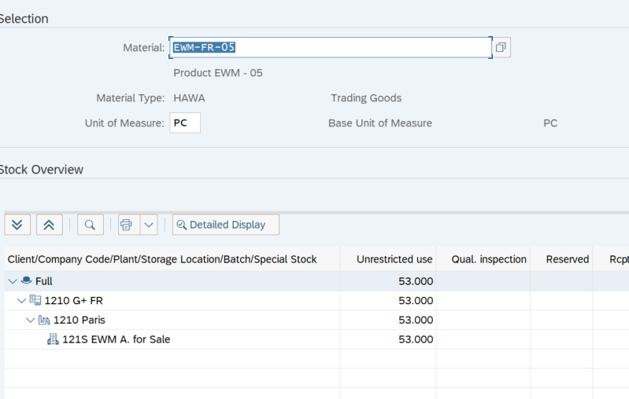

 |  |  | Le mouvement 601 confirme la sortie de marchandises de 1 pièce pour la livraison client

TC08
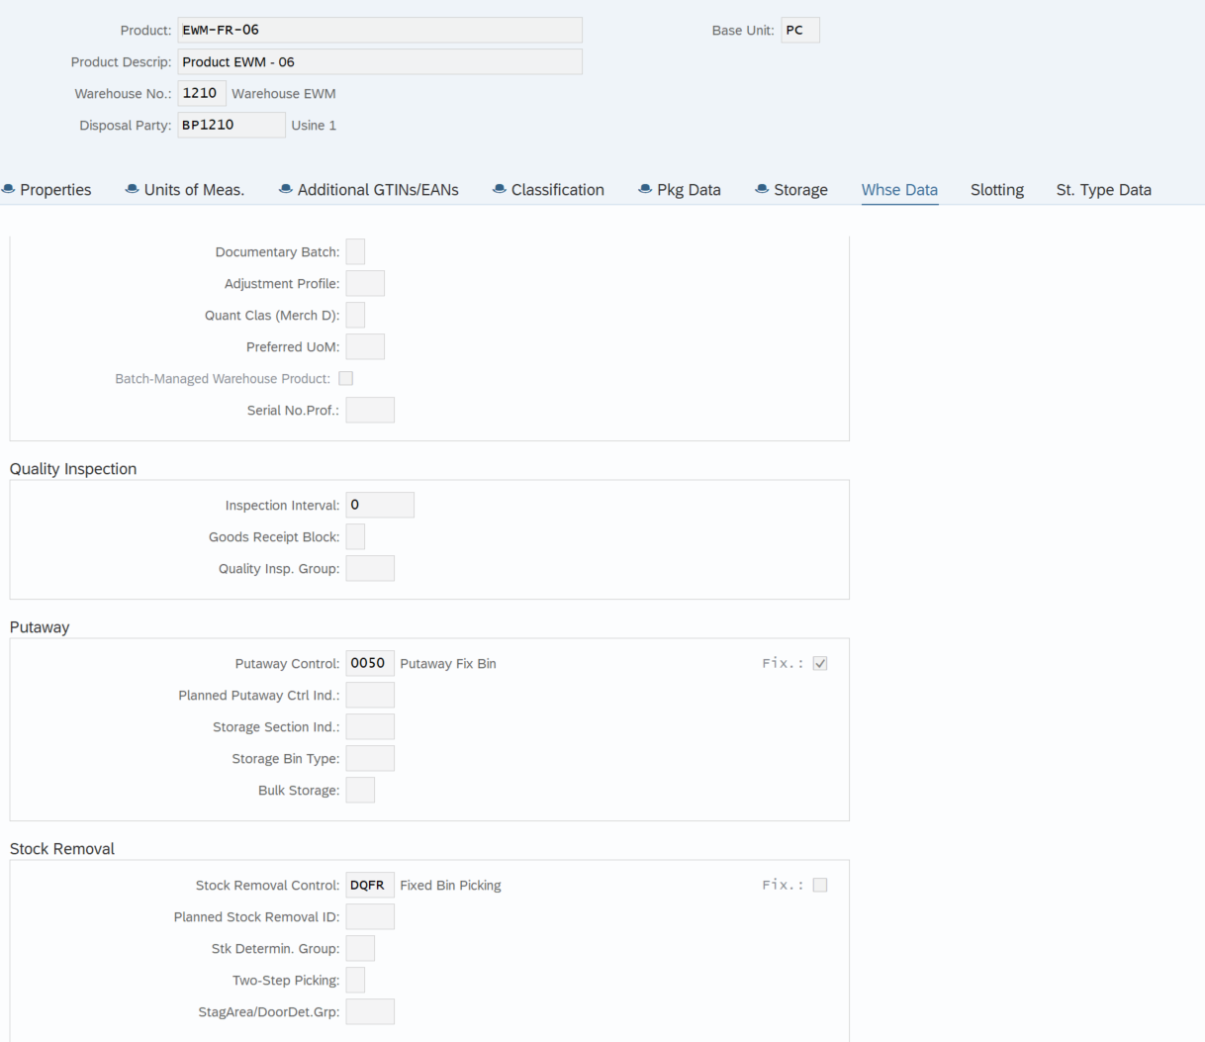
Étape | Action réalisée | Résultat obtenu | Le WP EWM-FR-06 porte le stock removal indicateur DQFR
1 | Contrôler le stock de EWM-FR-06 dans la fixed bin 01-01-200 | 940pcs disponible en 0050 / 01-01-200
2 | Créer une Sales Order de 10 PC pour EWM-FR-06. | Sales Order n°616 créée.
3 | Créer l’Outbound Delivery en renseignant le plant 1210 et la storage location 121S. | Outbound Delivery ERP n° 80000355 créée et transmise à EWM.
4 | Retrouver l’Outbound Delivery Order dans EWM. | Warehouse Request n° 1229 créée pour 10 PC de EWM-FR-06.
5 | Libérer la wave ou créer la Warehouse Task de picking. | wave 4000169 released WT 100001923 créée
6 | Contrôler la source déterminée par SAP. | Prélèvement proposé dans le storage type 0050, depuis 01-01-200 ou 01-01-201, conformément à la stratégie FIXB/DQFR.
7 | Confirmer la Warehouse Task ou la Warehouse Order. | Les 10 PC sont prélevées du fixed bin sélectionné et déplacées vers la zone d’expédition.
8 | Exécuter Load, puis Goods Issue. | Picking, chargement et Goods Issue terminés. Outbound delivery 644 créée
9 | Vérifier le stock final et le document matériel. | Stock diminué de 10 PC et mouvement 601 créé dans l’ERP.

SAP EWM a appliqué la chaîne de détermination Y214 + DQFR → FIXB → règle DQFR/READ_QUANTS, créé la WT de prélèvement de 10 PC depuis le fixed bin 01-01-200 vers FR20 / EXP-AREA-FR, puis validé la sortie de marchandises par le mouvement 601.

 |  |  | La table de détermination indique : Warehouse 1210 + WPT Y214 + indicateur DQFR
 |  |  | → Storage Type Search Sequence FIXB
 |  |  | → Stock Removal Rule DQFR

 |  |  | le stock de EWM-FR-06 dans la fixed bin 01-01-200 est de 940pcs

 |  |  | Création d'une sale order 616 puis de l'outbound delivery ERP 80000355
 |  |  | L'outbound delivery EWM 1229 ainsi que la wave 4000169 sont automatiquement générés

 |  |  | Après release de la wave le WO 2001710 et WT 100001923 sont créés automatiquement
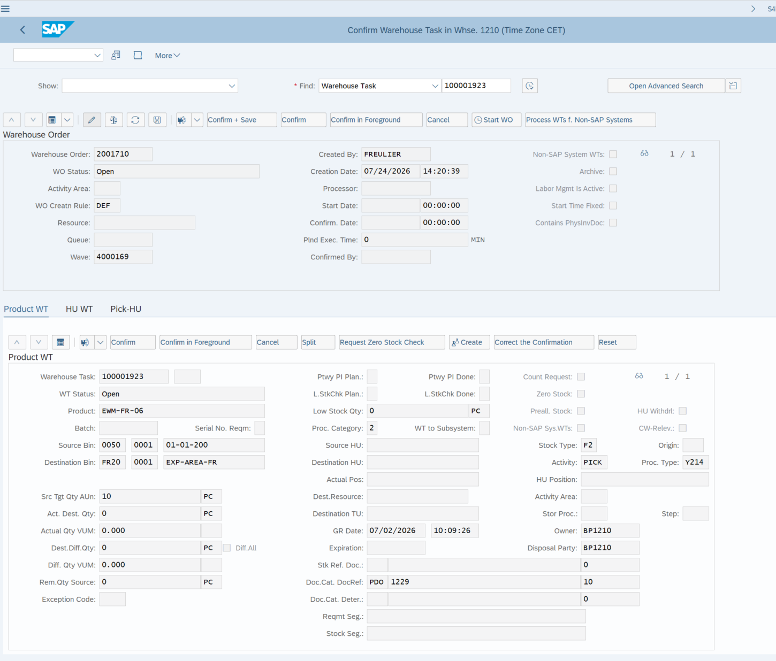

 |  |  | Après confirmation de la WT et WO les 10pcs apparaissent maintenant dans la zone d'expédition FR20 / EXP-AREA-FR

 |  |  | Après exécution des actions Load et Goods Issue , les 10pcs sont sorties du système

 |  |  | Le mouvement 601 confirme la sortie de marchandises de 10 pièces pour la livraison client

TC09
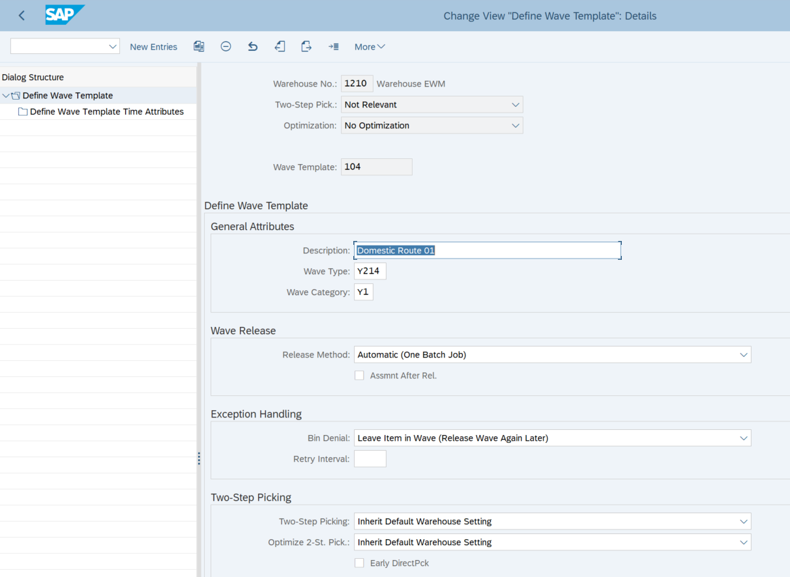
Étape | Action réalisée | Résultat obtenu | Le template 104 définit l’organisation et la libération de la wave.
1 | Vérifier le Wave Template 104. | Template 104 – Domestic Route 01, Wave Type Y214, catégorie Y1 et méthode de release automatique.
2 | Vérifier la condition de détermination 0ODL. | PDO + Warehouse 1210 → Template 104.
3 | Vérifier la génération automatique de wave pour le WPT Y214. | Option Automatic Wave cochée.
4 | Vérifier la procédure affectée au document outbound. | PDO + OUTB → procédure 0ODL.
5 | Créer trois Sales Orders : EWM-FR-06 20 PC, EWM-FR-06 30 PC et EWM-FR-05 40 PC. | Trois Sales Orders créées.
6 | Créer les trois Outbound Deliveries avec la storage location 121S. | Trois livraisons transmises à EWM.
7 | Rechercher les documents EWM et vérifier leur affectation. | Les trois items sont automatiquement affectés à une même wave.
8 | Libérer la wave. | Création des WT et des WO pour les trois besoins de picking.
9 | Confirmer les Warehouse Orders. | Les quantités sont déplacées vers FR20 / EXP-AREA-FR.
10 | Exécuter Load, puis Goods Issue pour chaque livraison. | Les trois flux passent à Completed.
11 | Vérifier les sorties de marchandises. | Trois mouvements 601 visibles.

Les livraisons ont été automatiquement regroupées dans une même wave via le template 104, puis la libération de la wave a créé les WT/WO et permis de finaliser le picking jusqu’au Goods Issue. |  |  | La condition 0ODL détermine automatiquement le template 104.

 |  |  | La génération automatique de wave est active pour le WPT Y214
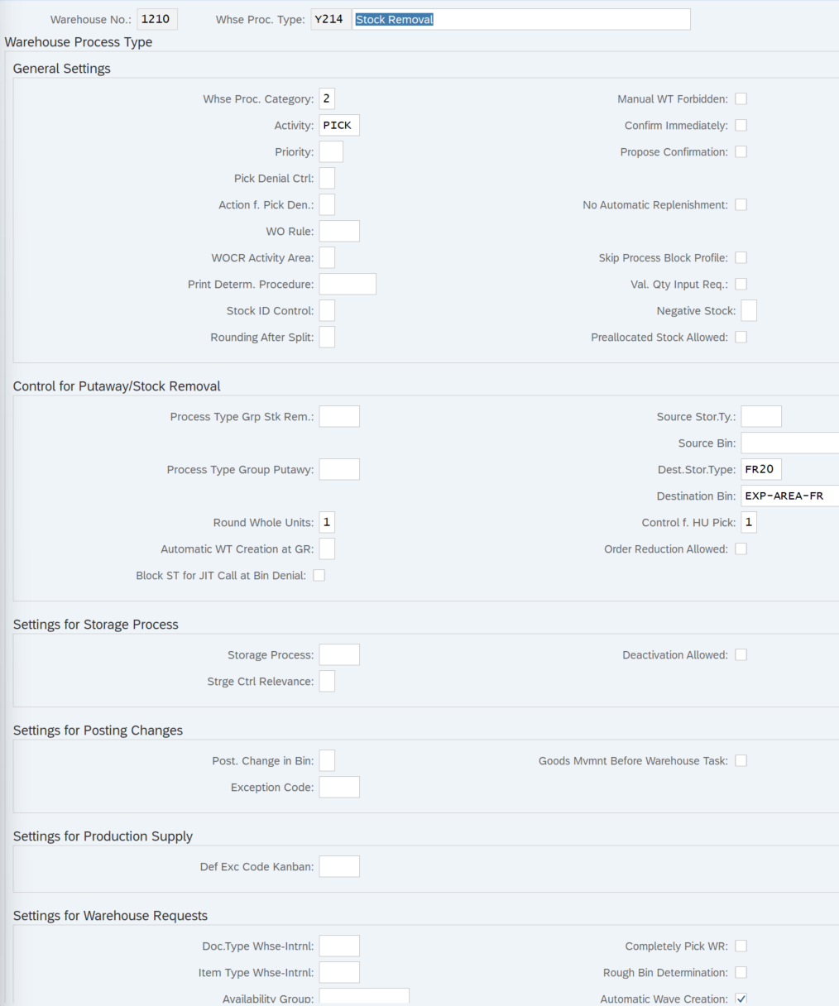

 |  |  | Le type OUTB déclenche la détermination du Wave Template.

 |  |  | Les trois livraisons sont regroupées dans une même wave.

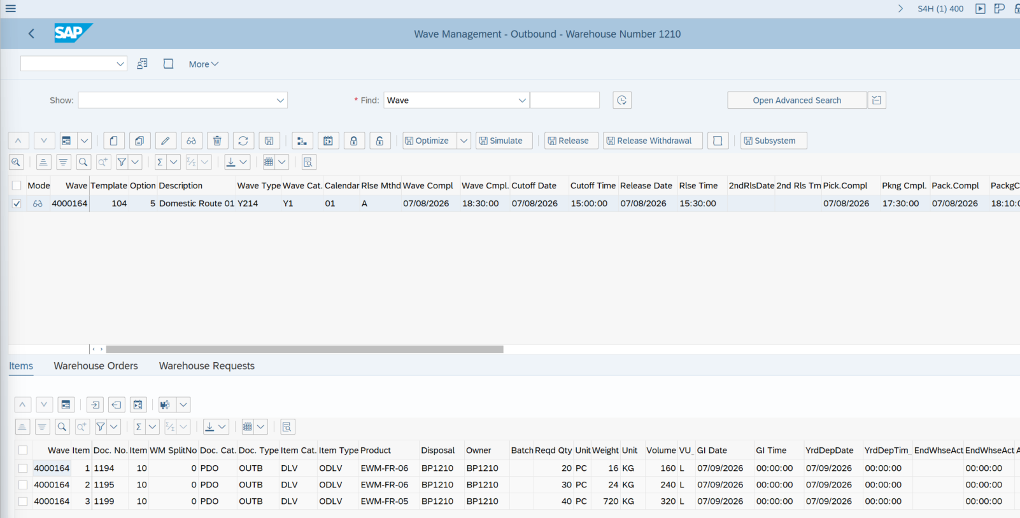

 |  |  | La libération crée les Warehouse Tasks et Warehouse Orders.

 |  |  | Les produits sont déplacés vers FR20 / EXP-AREA-FR.

 |  |  | Après exécution des actions Load et Goods Issue, les status passent à Completed.

 |  |  | Les 3 mouvements 601 sont visibles. L'expédition est terminée

TC10
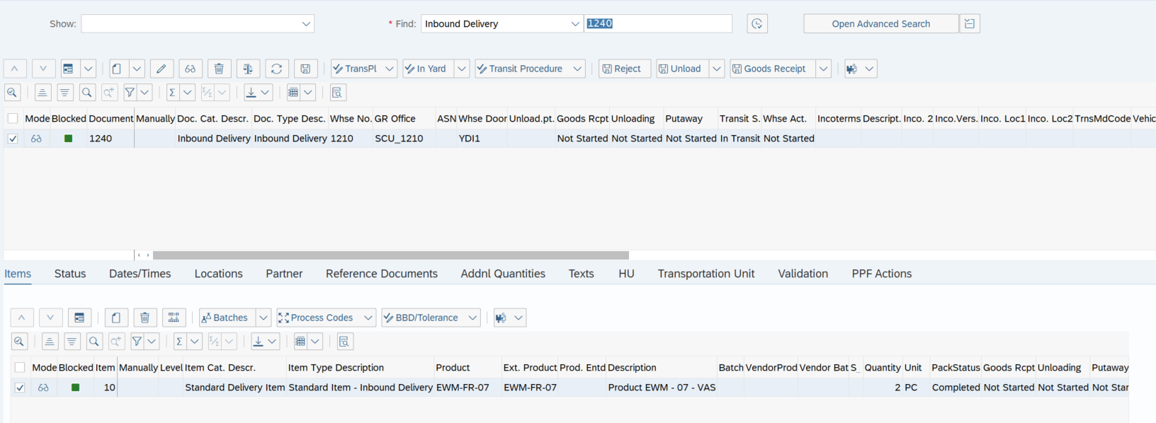
Étape | Action réalisée | Résultat obtenu | Inbound delivery EWM 1240 créée automatiquement
1 | Vérifier les données VAS du produit EWM-FR-07. | Product Group Type VA, Product Group VAS-GRP, Procedure Type Determination VI et Putaway Control Indicator FR10.
2 | Créer une Purchase Order pour EWM-FR-07. | PO 4500000918 créée avec la quantité de test : 2pcs
3 | Créer l’Inbound Delivery ERP. | Livraison entrante 180000606 créée et transmise à EWM (Inbound Delivery 1240)
4 | Retrouver l’Inbound Delivery EWM et créer ou affecter une HU à la marchandise. | Warehouse Request 1240 créée avec une HU 800047, indispensable au suivi des étapes POSC.
5 | Vérifier la création du VAS Order. | La règle de VAS Relevance reconnaît INB / IDLV / VAS-GRP et crée un VAS Order 87 avec la procédure 0VSI.
6 | Vérifier le WPT et le Storage Process déterminés. | Le WPT principal FRVA détermine le Storage Process NI03.
7 | Exécuter l’étape YIUL – Unloading. | Une HU Warehouse Task avec le WPT Y365 déplace la HU vers la staging area Y910 / YI00 / GR-YDI1.
8 | Confirmer la WT de déchargement. | L’étape YIUL est terminée et SAP autorise l’étape suivante NB04.
9 | Créer ou exécuter l’étape NB04 – VAS Process. | Une nouvelle HU WT avec le WPT Y365 déplace la HU de la staging area vers 8050 / VAS_WORK_CENTER.
10 | Réaliser puis confirmer l’activité VAS au Work Center. | Le VAS Order est traité et l’opération à valeur ajoutée est confirmée au Work Center VSWC.
11 | Exécuter l’étape finale YIPW – Putaway. | SAP détermine la destination finale dans le storage type FR10 selon la stratégie Empty Bin. | Utilisation du WPT FRVA (VAS Inbound Putaway FR)
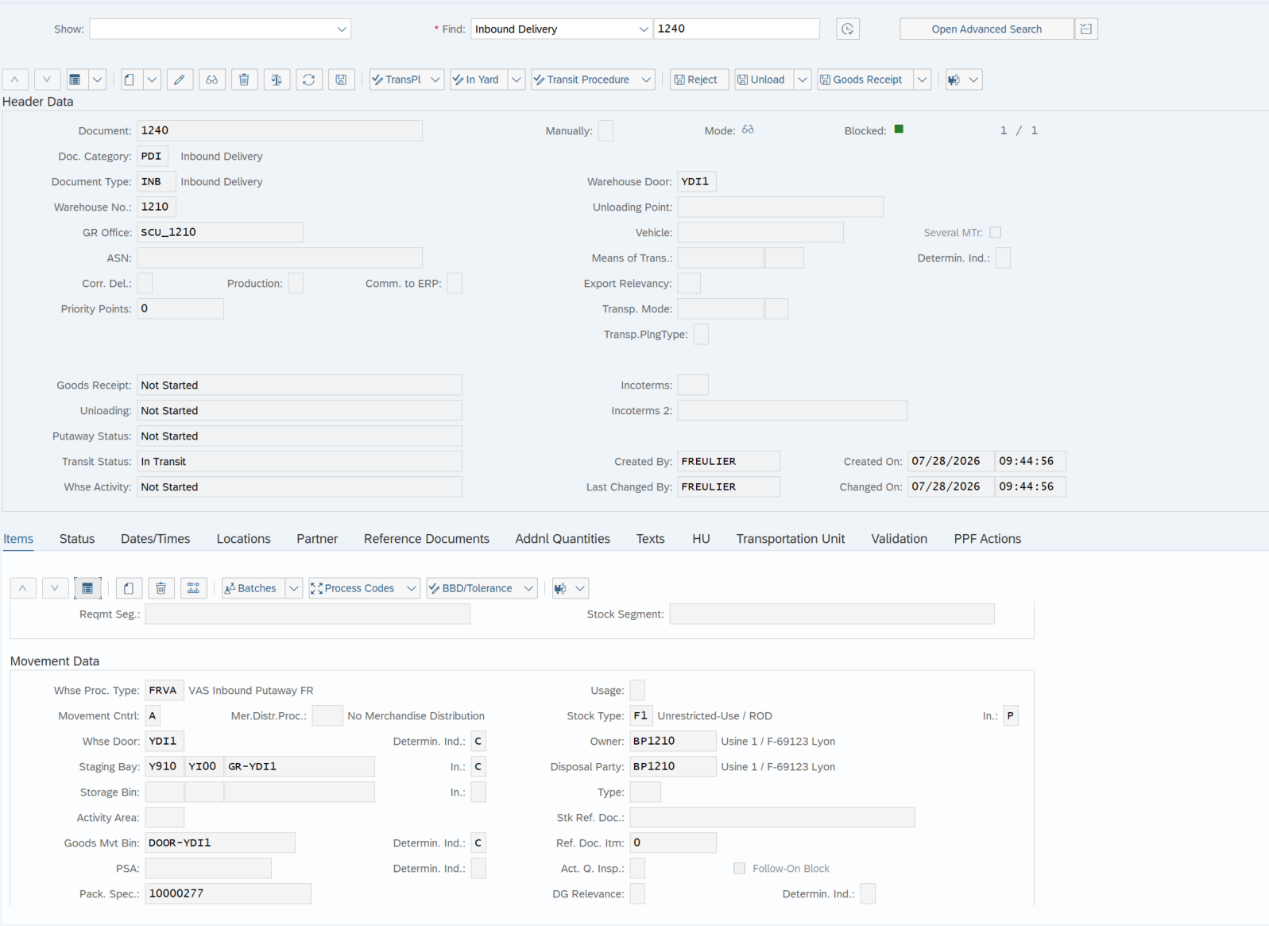
12 | Confirmer la WT finale et contrôler le stock. | La HU est rangée dans FR10, le POSC est terminé et le stock final est disponible en F2 / 121S.

Le scénario POSC/VAS fonctionne de bout en bout pour le produit EWM-FR-07. SAP crée automatiquement le VAS Order, puis exécute successivement les étapes YIUL (déchargement), NB04 (passage au Work Center VAS) et YIPW (rangement final en FR10). Après confirmation de l’activité VAS, la Warehouse Task finale est générée automatiquement.

 |  |  | VAS Order 87 créé automatiquement
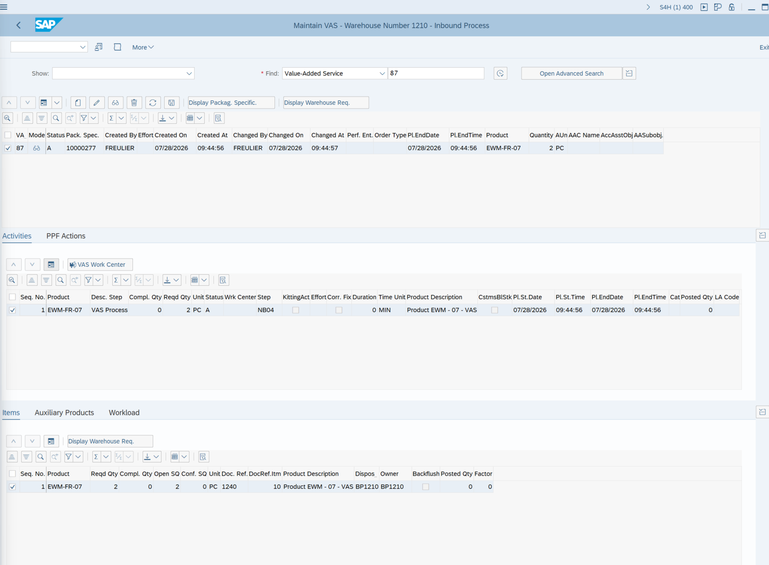

 |  |  | Execution actions In yard et Unload -> 2 WT/WO créée automatiquement : 1 pout l'étape de déchargement (YIUL) + 1 pour l'étape suivante VAS (NB04)




 |  |  | WO/WT pour l'étape de déchargement (confirmé automatiquement)


 |  |  | WO/WT pour l'étape VAS ( encore ouverte)



 |  |  | A cette étape les 2pcs réceptionnées, HU 800047, sont encore stockées en Y910 / GR-YDI1


 |  |  | Après confirmation de la WO/WT de l'étape VAS le stock bascule en 8050 / VAS_WORK_CENTER



 |  |  | Le VAS order 87 est toujour en status Not yet in process



 |  |  | En cliquant sur VAS Work Center, le détail apparait avec le warehouse product, la quantité ..

 |  |  | Les champs du VAS Activity me permettent de confirmer l'execution de l'étape NB04 de l'activité VAS

 |  |  | Le status passe en completed avec la completed quantity mise à jour.


 |  |  | En cliquant sur l'îcone Complet Process Step for HU je viens finaliser cette étape, le système générera ensuite automatiquement la WO/WT de la dernière étape de rangement final (YIPW) du scénario POSC

 |  |  | La WT 100001930 de l'étape YIPW est automatiquement créée


 |  |  | A cette étape le stock est toujours en 8050 / VAS_WORK_CENTER


 |  |  | Après confirmation de la WT 100001930 le stock bascule vers sa destination finale FR10/0162-02-11-02
 |  |  | Le POSC est complété



 |  |  | Le flux complet POSC est donc validé :

 |  |  | YIUL : porte → staging
 |  |  | NB04 : staging → Work Center VAS
 |  |  | YIPW : Work Center VAS → emplacement final FR10

TC11





Étapes | Actions réalisées | Résultats obtenus
1. Vérification de l’Activity Area | Affichage de l’Activity Area FR15 dans le warehouse 1210. | L’Activity Area FR15 existe et est utilisée pour le storage type FR10. | Une activity area défini pour la warehouse 1210
2. Vérification de l’affectation des bins | Contrôle de l’affectation des emplacements du storage type FR10 à l’Activity Area FR15 pour l’activité PTWY. | Les bins de destination de FR10 sont correctement rattachés à FR15.
3. Vérification du tri des bins | Affichage du paramétrage de tri de l’Activity Area FR15 pour les activités PICK et PTWY. | Le tri PICK utilise Stack / Level / Bin Subdivision. Aucun tri spécifique n’est appliqué pour PTWY.
4. Contrôle sur une Warehouse Task réelle | Réutilisation de la WT 100001930 créée pendant le test POSC/VAS. | La WT utilise l’activité PTWY, l’Activity Area FR15 et déplace la HU de 8050 / VAS_WORK_CENTER vers FR10.
5. Vérification de la création du Warehouse Order | Affichage du WO 2001717 contenant la WT 100001930. | Le WO a été créé automatiquement avec la règle YPAL et contient une seule WT.
6. Vérification de la règle YPAL | Comparaison des WO 2001715, 2001716 et 2001717 issus du test 10. | Chaque WO contient une seule WT : 100001928, 100001929 et 100001930. Le comportement de la règle YPAL est conforme.


 |  |  | Les bins de FR10 sont correctement rattachés à FR15.
Le test confirme que les Warehouse Tasks concernées sont correctement affectées à l’Activity Area FR15 et intégrées automatiquement dans des Warehouse Orders selon la règle YPAL.

 |  |  | Un tri des bins est en place pour l'activity pick mais pas pour le putaway

 |  |  | La WT 100001930 utilise l'activity putaway et l'activity area FR15 avec destrination dans le storage type FR10



 |  |  | La WO 2001717 a été créée automatiquement et contient uniquement la WT 100001930

 |  |  | Chaque WO contient 1 seule WT

TC12


Étape | Action réalisée | Résultat obtenu
1 | Afficher le stock ERP du produit EWME-MA-04, batch 0000000003, et relever la quantité en Unrestricted Use et Quality inspection | 15 pcs en stock en unrestricted use et 83pcs en quality inspection | La situation initiale montre 15pcs en stock en unrestricted use et batch 0000000003 côté ERP pour l'article EWME-MA-04
2 | Dans EWM, rechercher le produit EWME-MA-04, batch 0000000003, et relever la quantité en Stock Type F2. | 7pcs en stock
3 | Créer un Posting Change pour 1 PC du produit EWME-MA-04, batch 0000000003, avec la WPT 4010 et le nouveau Stock Type Q4. | Le Posting Change est accepté et un Warehouse Material Document est généré. N°10000001541
4 | Contrôler de nouveau le stock du produit et du batch dans EWM | La quantité traitée a quitté le Stock Type F2 et apparaît dans le Stock Type Q4.
5 | Contrôler de nouveau le stock ERP. | 14pcs en stock en unrestricted use et 84pcs en quality inspection

Le Posting Change est correctement exécuté : la quantité sélectionnée passe du Stock Type F2 au Stock Type Q4 dans EWM et apparaît en Quality Inspection dans ERP |  |  | La situation initiale montre 7pcs en stock type F2 et batch 0000000003 côté EWM pour l'article EWME-MA-04

 |  |  | Le Posting Change est accepté et un Warehouse Material Document est généré. N°10000001541

 |  |  | La quantité traitée a quitté le Stock Type F2 et apparaît dans le Stock Type Q4 (Quality inspection)


 |  |  | La même quantité apparaît désormais dans la colonne Quality Inspection.

